월별 검색어 추이
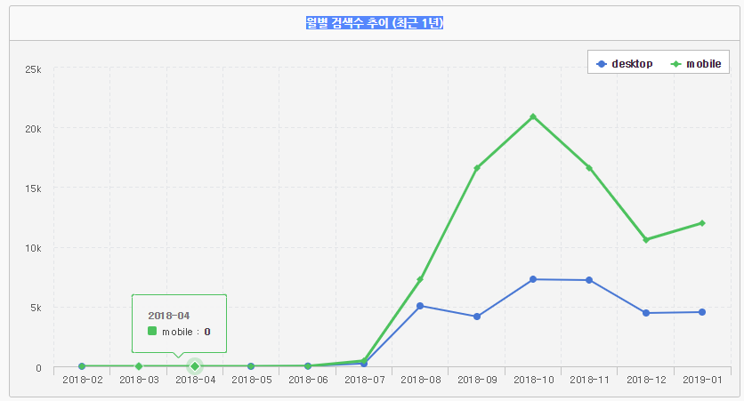

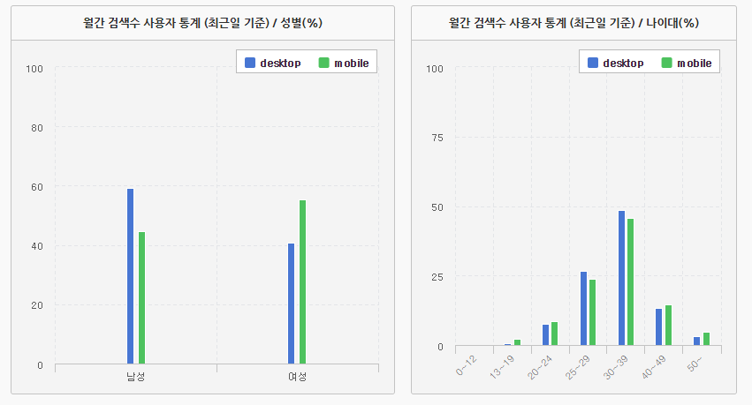

일간 검색어 트랜드
url | http://datalab.naver.com/keyword/trendResult.naver?hashKey=N_5a2472e3d675cbb7a8ad7dcfce22445b
주제 | 통검
범위 | 합계
기간 | 일간 : 2016-01-01 ~ 2019-02-17
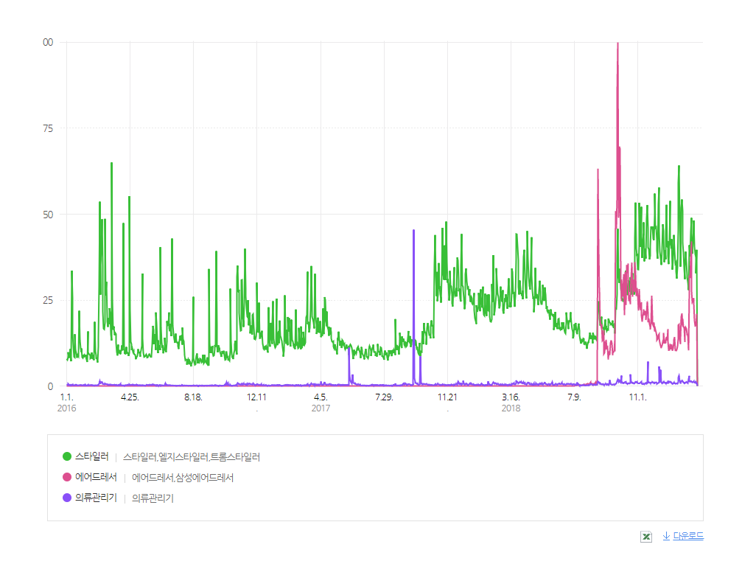
성별 | 전체(여성,남성)
연령대 | 전체
날짜 | 스타일러 | 날짜 | 에어드레서 | 날짜 | 의류관리기
2016-01-01 | 7.87699 | 2018-06-25 | 0.03705 | 2016-01-01 | 0.2223
2016-01-02 | 7.58058 | 2018-07-01 | 0.03705 | 2016-01-02 | 0.33345
2016-01-03 | 8.47721 | 2018-07-10 | 0.06669 | 2016-01-03 | 0.25194
2016-01-04 | 9.84068 | 2018-07-11 | 0.2223 | 2016-01-04 | 0.60763
2016-01-05 | 8.13634 | 2018-07-12 | 0.2223 | 2016-01-05 | 0.3705
2016-01-06 | 9.04038 | 2018-07-13 | 0.15561 | 2016-01-06 | 0.23712
2016-01-07 | 10.76695 | 2018-07-14 | 0.20007 | 2016-01-07 | 0.32604
2016-01-08 | 9.76658 | 2018-07-15 | 0.18525 | 2016-01-08 | 0.17784
2016-01-09 | 7.16561 | 2018-07-16 | 0.25194 | 2016-01-09 | 0.10374
2016-01-10 | 33.56057 | 2018-07-17 | 0.19266 | 2016-01-10 | 0.28899
2016-01-11 | 25.53538 | 2018-07-18 | 0.18525 | 2016-01-11 | 0.42237
2016-01-12 | 15.06483 | 2018-07-19 | 0.1482 | 2016-01-12 | 0.32604
2016-01-13 | 11.42645 | 2018-07-20 | 0.31863 | 2016-01-13 | 0.14079
2016-01-14 | 8.45498 | 2018-07-21 | 0.11856 | 2016-01-14 | 0.11115
2016-01-15 | 8.26972 | 2018-07-22 | 0.11115 | 2016-01-15 | 0.16302
2016-01-16 | 15.08706 | 2018-07-23 | 0.19266 | 2016-01-16 | 0.28158
2016-01-17 | 10.44831 | 2018-07-24 | 0.25935 | 2016-01-17 | 0.35568
2016-01-18 | 9.63319 | 2018-07-25 | 0.19266 | 2016-01-18 | 0.36309
2016-01-19 | 8.24749 | 2018-07-26 | 0.61504 | 2016-01-19 | 0.26676
2016-01-20 | 8.19562 | 2018-07-27 | 0.63727 | 2016-01-20 | 0.17043
2016-01-21 | 8.97369 | 2018-07-28 | 0.18525 | 2016-01-21 | 0.11856
2016-01-22 | 8.60318 | 2018-07-29 | 0.2223 | 2016-01-22 | 0.13338
2016-01-23 | 21.88958 | 2018-07-30 | 0.48165 | 2016-01-23 | 0.22971
2016-01-24 | 21.52649 | 2018-07-31 | 0.5113 | 2016-01-24 | 0.24453
2016-01-25 | 13.37532 | 2018-08-01 | 0.57058 | 2016-01-25 | 0.28158
2016-01-26 | 10.91515 | 2018-08-02 | 0.62986 | 2016-01-26 | 0.28158
2016-01-27 | 9.87773 | 2018-08-03 | 0.50389 | 2016-01-27 | 0.2223
2016-01-28 | 10.93738 | 2018-08-04 | 0.5113 | 2016-01-28 | 0.22971
2016-01-29 | 8.37347 | 2018-08-05 | 0.2964 | 2016-01-29 | 0.19266
2016-01-30 | 8.12152 | 2018-08-06 | 0.74101 | 2016-01-30 | 0.1482
2016-01-31 | 8.99592 | 2018-08-07 | 1.05965 | 2016-01-31 | 0.20007
2016-02-01 | 8.33642 | 2018-08-08 | 0.62986 | 2016-02-01 | 0.23712
2016-02-02 | 9.07002 | 2018-08-09 | 0.77065 | 2016-02-02 | 0.15561
2016-02-03 | 8.79585 | 2018-08-10 | 0.68173 | 2016-02-03 | 0.43719
2016-02-04 | 8.44757 | 2018-08-11 | 0.41496 | 2016-02-04 | 0.17784
2016-02-05 | 9.09966 | 2018-08-12 | 0.42237 | 2016-02-05 | 0.11115
2016-02-06 | 7.63986 | 2018-08-13 | 0.62245 | 2016-02-06 | 0.16302
2016-02-07 | 6.99518 | 2018-08-14 | 0.62986 | 2016-02-07 | 0.14079
2016-02-08 | 15.87254 | 2018-08-15 | 0.43719 | 2016-02-08 | 0.33345
2016-02-09 | 9.61837 | 2018-08-16 | 0.79288 | 2016-02-09 | 0.24453
2016-02-10 | 9.31456 | 2018-08-17 | 1.14116 | 2016-02-10 | 0.18525
2016-02-11 | 9.2034 | 2018-08-18 | 0.39273 | 2016-02-11 | 0.17784
2016-02-12 | 8.87736 | 2018-08-19 | 0.4446 | 2016-02-12 | 0.2223
2016-02-13 | 7.98073 | 2018-08-20 | 2.8529 | 2016-02-13 | 0.25935
2016-02-14 | 8.20303 | 2018-08-21 | 63.22341 | 2016-02-14 | 0.28158
2016-02-15 | 9.74434 | 2018-08-22 | 39.96294 | 2016-02-15 | 0.32604
2016-02-16 | 8.20303 | 2018-08-23 | 26.98777 | 2016-02-16 | 0.21489
2016-02-17 | 7.81771 | 2018-08-24 | 28.63282 | 2016-02-17 | 0.1482
2016-02-18 | 8.44757 | 2018-08-25 | 18.43645 | 2016-02-18 | 0.18525
2016-02-19 | 7.50648 | 2018-08-26 | 17.64357 | 2016-02-19 | 0.10374
2016-02-20 | 7.83253 | 2018-08-27 | 16.65802 | 2016-02-20 | 0.11115
2016-02-21 | 18.67358 | 2018-08-28 | 17.97702 | 2016-02-21 | 0.20007
2016-02-22 | 10.06298 | 2018-08-29 | 13.23453 | 2016-02-22 | 0.15561
2016-02-23 | 8.88477 | 2018-08-30 | 13.54575 | 2016-02-23 | 0.18525
2016-02-24 | 8.07706 | 2018-08-31 | 16.22823 | 2016-02-24 | 0.19266
2016-02-25 | 8.05483 | 2018-09-01 | 9.33679 | 2016-02-25 | 0.2223
2016-02-26 | 6.82474 | 2018-09-02 | 9.69988 | 2016-02-26 | 0.15561
2016-02-27 | 11.51537 | 2018-09-03 | 12.96776 | 2016-02-27 | 0.22971
2016-02-28 | 13.90885 | 2018-09-04 | 10.57428 | 2016-02-28 | 0.31122
2016-02-29 | 29.36643 | 2018-09-05 | 13.4346 | 2016-02-29 | 0.64468
2016-03-01 | 53.67173 | 2018-09-06 | 11.09299 | 2016-03-01 | 1.43015
2016-03-02 | 26.55057 | 2018-09-07 | 11.32271 | 2016-03-02 | 0.6595
2016-03-03 | 35.23527 | 2018-09-08 | 7.69914 | 2016-03-03 | 0.90403
2016-03-04 | 39.45164 | 2018-09-09 | 8.09188 | 2016-03-04 | 1.11893
2016-03-05 | 48.55872 | 2018-09-10 | 9.53686 | 2016-03-05 | 1.16339
2016-03-06 | 34.8203 | 2018-09-11 | 8.98851 | 2016-03-06 | 0.74101
2016-03-07 | 21.72656 | 2018-09-12 | 12.44164 | 2016-03-07 | 0.56317
2016-03-08 | 16.7173 | 2018-09-13 | 12.49351 | 2016-03-08 | 0.54835
2016-03-09 | 16.47276 | 2018-09-14 | 13.27899 | 2016-03-09 | 0.4446
2016-03-10 | 18.27343 | 2018-09-15 | 12.37495 | 2016-03-10 | 0.48165
2016-03-11 | 48.67728 | 2018-09-16 | 8.91441 | 2016-03-11 | 0.71878
2016-03-12 | 26.43201 | 2018-09-17 | 10.07039 | 2016-03-12 | 0.56317
2016-03-13 | 30.33716 | 2018-09-18 | 9.82586 | 2016-03-13 | 0.54094
2016-03-14 | 20.02223 | 2018-09-19 | 10.20377 | 2016-03-14 | 0.54835
2016-03-15 | 18.81437 | 2018-09-20 | 13.48647 | 2016-03-15 | 0.39273
2016-03-16 | 17.19155 | 2018-09-21 | 10.05557 | 2016-03-16 | 0.2964
2016-03-17 | 19.71841 | 2018-09-22 | 50.92256 | 2016-03-17 | 0.40755
2016-03-18 | 18.02889 | 2018-09-23 | 45.73545 | 2016-03-18 | 0.3705
2016-03-19 | 22.66024 | 2018-09-24 | 55.16858 | 2016-03-19 | 0.33345
2016-03-20 | 21.40051 | 2018-09-25 | 85.26861 | 2016-03-20 | 0.45201
2016-03-21 | 14.96109 | 2018-09-26 | 100 | 2016-03-21 | 0.28899
2016-03-22 | 13.23453 | 2018-09-27 | 48.92923 | 2016-03-22 | 0.28899
2016-03-23 | 65.06113 | 2018-09-28 | 52.70841 | 2016-03-23 | 0.35568
2016-03-24 | 25.28343 | 2018-09-29 | 69.67765 | 2016-03-24 | 0.27417
2016-03-25 | 16.3542 | 2018-09-30 | 69.04038 | 2016-03-25 | 0.26676
2016-03-26 | 17.02111 | 2018-10-01 | 31.86365 | 2016-03-26 | 0.28899
2016-03-27 | 17.32493 | 2018-10-02 | 24.66839 | 2016-03-27 | 0.31122
2016-03-28 | 14.81289 | 2018-10-03 | 30.99666 | 2016-03-28 | 0.39273
2016-03-29 | 15.41311 | 2018-10-04 | 27.69173 | 2016-03-29 | 0.17043
2016-03-30 | 15.13153 | 2018-10-05 | 26.04668 | 2016-03-30 | 0.28899
2016-03-31 | 12.54538 | 2018-10-06 | 32.55279 | 2016-03-31 | 0.25935
2016-04-01 | 9.86291 | 2018-10-07 | 31.91552 | 2016-04-01 | 0.16302
2016-04-02 | 8.86995 | 2018-10-08 | 20.62245 | 2016-04-02 | 0.17784
2016-04-03 | 12.03408 | 2018-10-09 | 33.2123 | 2016-04-03 | 0.2964
2016-04-04 | 10.78918 | 2018-10-10 | 25.22415 | 2016-04-04 | 0.2223
2016-04-05 | 9.47758 | 2018-10-11 | 23.53464 | 2016-04-05 | 0.11115
2016-04-06 | 10.4409 | 2018-10-12 | 35.2575 | 2016-04-06 | 0.2964
2016-04-07 | 9.24786 | 2018-10-13 | 32.78251 | 2016-04-07 | 0.59281
2016-04-08 | 9.4924 | 2018-10-14 | 35.64283 | 2016-04-08 | 0.19266
2016-04-09 | 10.26306 | 2018-10-15 | 29.80363 | 2016-04-09 | 0.19266
2016-04-10 | 11.83401 | 2018-10-16 | 24.66839 | 2016-04-10 | 0.09633
2016-04-11 | 10.33716 | 2018-10-17 | 26.40978 | 2016-04-11 | 0.11856
2016-04-12 | 11.5376 | 2018-10-18 | 23.77176 | 2016-04-12 | 0.20007
2016-04-13 | 47.40274 | 2018-10-19 | 26.91367 | 2016-04-13 | 0.17043
2016-04-14 | 11.44868 | 2018-10-20 | 31.36717 | 2016-04-14 | 0.17043
2016-04-15 | 9.31456 | 2018-10-21 | 35.90959 | 2016-04-15 | 0.17784
2016-04-16 | 9.87773 | 2018-10-22 | 26.59503 | 2016-04-16 | 0.08151
2016-04-17 | 9.22563 | 2018-10-23 | 25.96517 | 2016-04-17 | 0.25935
2016-04-18 | 11.35976 | 2018-10-24 | 30.97443 | 2016-04-18 | 0.19266
2016-04-19 | 9.48499 | 2018-10-25 | 28.05483 | 2016-04-19 | 0.2964
2016-04-20 | 9.76658 | 2018-10-26 | 27.36569 | 2016-04-20 | 0.28899
2016-04-21 | 9.60355 | 2018-10-27 | 36.10226 | 2016-04-21 | 0.2223
2016-04-22 | 8.72174 | 2018-10-28 | 33.15301 | 2016-04-22 | 0.19266
2016-04-23 | 9.64801 | 2018-10-29 | 26.21711 | 2016-04-23 | 0.2223
2016-04-24 | 55.24268 | 2018-10-30 | 26.68395 | 2016-04-24 | 0.48165
2016-04-25 | 22.01556 | 2018-10-31 | 28.47721 | 2016-04-25 | 0.28899
2016-04-26 | 12.73064 | 2018-11-01 | 26.35791 | 2016-04-26 | 0.31122
2016-04-27 | 12.19711 | 2018-11-02 | 21.97851 | 2016-04-27 | 0.31122
2016-04-28 | 10.44831 | 2018-11-03 | 24.87587 | 2016-04-28 | 0.2964
2016-04-29 | 10.98925 | 2018-11-04 | 28.21044 | 2016-04-29 | 0.41496
2016-04-30 | 9.93701 | 2018-11-05 | 23.49018 | 2016-04-30 | 0.19266
2016-05-01 | 10.24824 | 2018-11-06 | 22.03779 | 2016-05-01 | 0.19266
2016-05-02 | 9.3442 | 2018-11-07 | 24.42386 | 2016-05-02 | 0.34827
2016-05-03 | 9.22563 | 2018-11-08 | 20.57799 | 2016-05-03 | 0.22971
2016-05-04 | 9.0552 | 2018-11-09 | 18.70322 | 2016-05-04 | 0.22971
2016-05-05 | 7.78065 | 2018-11-10 | 20.51871 | 2016-05-05 | 0.34827
2016-05-06 | 8.17339 | 2018-11-11 | 21.66728 | 2016-05-06 | 0.30381
2016-05-07 | 8.37347 | 2018-11-12 | 22.30455 | 2016-05-07 | 0.39273
2016-05-08 | 8.77361 | 2018-11-13 | 20.60022 | 2016-05-08 | 0.1482
2016-05-09 | 10.71507 | 2018-11-14 | 21.86735 | 2016-05-09 | 0.22971
2016-05-10 | 10.55205 | 2018-11-15 | 20.8818 | 2016-05-10 | 0.25935
2016-05-11 | 9.80363 | 2018-11-16 | 19.19229 | 2016-05-11 | 0.19266
2016-05-12 | 9.59614 | 2018-11-17 | 21.23008 | 2016-05-12 | 0.23712
2016-05-13 | 8.52167 | 2018-11-18 | 24.6017 | 2016-05-13 | 0.16302
2016-05-14 | 9.51463 | 2018-11-19 | 21.19303 | 2016-05-14 | 0.18525
2016-05-15 | 10.41126 | 2018-11-20 | 18.52537 | 2016-05-15 | 0.20007
2016-05-16 | 11.67839 | 2018-11-21 | 19.64431 | 2016-05-16 | 0.1482
2016-05-17 | 32.74546 | 2018-11-22 | 17.99925 | 2016-05-17 | 0.11856
2016-05-18 | 13.77547 | 2018-11-23 | 17.10263 | 2016-05-18 | 0.2223
2016-05-19 | 9.65542 | 2018-11-24 | 16.41348 | 2016-05-19 | 0.19266
2016-05-20 | 8.49944 | 2018-11-25 | 18.28084 | 2016-05-20 | 0.17043
2016-05-21 | 8.70692 | 2018-11-26 | 26.29121 | 2016-05-21 | 0.09633
2016-05-22 | 8.61059 | 2018-11-27 | 19.64431 | 2016-05-22 | 0.14079
2016-05-23 | 8.74397 | 2018-11-28 | 18.16969 | 2016-05-23 | 0.1482
2016-05-24 | 9.18858 | 2018-11-29 | 17.60652 | 2016-05-24 | 0.19266
2016-05-25 | 8.65505 | 2018-11-30 | 18.48832 | 2016-05-25 | 0.31863
2016-05-26 | 8.23267 | 2018-12-01 | 15.82067 | 2016-05-26 | 0.33345
2016-05-27 | 8.27713 | 2018-12-02 | 17.33234 | 2016-05-27 | 0.25194
2016-05-28 | 8.78844 | 2018-12-03 | 16.31715 | 2016-05-28 | 0.26676
2016-05-29 | 9.1293 | 2018-12-04 | 15.5539 | 2016-05-29 | 0.34086
2016-05-30 | 9.39607 | 2018-12-05 | 14.309 | 2016-05-30 | 0.24453
2016-05-31 | 8.86995 | 2018-12-06 | 13.34568 | 2016-05-31 | 0.37791
2016-06-01 | 8.45498 | 2018-12-07 | 13.66432 | 2016-06-01 | 0.33345
2016-06-02 | 8.46239 | 2018-12-08 | 14.76843 | 2016-06-02 | 0.22971
2016-06-03 | 8.59577 | 2018-12-09 | 15.10188 | 2016-06-03 | 0.25935
2016-06-04 | 11.96739 | 2018-12-10 | 13.89403 | 2016-06-04 | 0.49648
2016-06-05 | 17.48795 | 2018-12-11 | 12.58984 | 2016-06-05 | 0.47424
2016-06-06 | 16.25787 | 2018-12-12 | 11.70062 | 2016-06-06 | 0.40755
2016-06-07 | 12.13782 | 2018-12-13 | 10.99666 | 2016-06-07 | 0.2964
2016-06-08 | 15.06483 | 2018-12-14 | 11.29307 | 2016-06-08 | 0.31122
2016-06-09 | 14.56835 | 2018-12-15 | 11.75991 | 2016-06-09 | 0.25194
2016-06-10 | 10.4409 | 2018-12-16 | 12.82697 | 2016-06-10 | 0.08892
2016-06-11 | 21.41533 | 2018-12-17 | 12.36754 | 2016-06-11 | 0.24453
2016-06-12 | 18.31048 | 2018-12-18 | 15.46498 | 2016-06-12 | 0.33345
2016-06-13 | 13.41978 | 2018-12-19 | 13.05668 | 2016-06-13 | 0.26676
2016-06-14 | 9.55168 | 2018-12-20 | 12.50833 | 2016-06-14 | 0.04446
2016-06-15 | 13.30863 | 2018-12-21 | 12.59725 | 2016-06-15 | 0.20007
2016-06-16 | 10.50018 | 2018-12-22 | 13.33086 | 2016-06-16 | 0.13338
2016-06-17 | 11.85624 | 2018-12-23 | 14.26454 | 2016-06-17 | 0.25935
2016-06-18 | 10.4409 | 2018-12-24 | 13.20489 | 2016-06-18 | 0.0741
2016-06-19 | 40.42237 | 2018-12-25 | 16.59133 | 2016-06-19 | 0.24453
2016-06-20 | 17.02852 | 2018-12-26 | 13.01222 | 2016-06-20 | 0.25194
2016-06-21 | 12.45646 | 2018-12-27 | 10.42608 | 2016-06-21 | 0.23712
2016-06-22 | 11.15968 | 2018-12-28 | 10.45572 | 2016-06-22 | 0.18525
2016-06-23 | 11.86365 | 2018-12-29 | 12.28603 | 2016-06-23 | 0.16302
2016-06-24 | 9.52204 | 2018-12-30 | 12.24898 | 2016-06-24 | 0.11856
2016-06-25 | 10.24082 | 2018-12-31 | 10.81141 | 2016-06-25 | 0.17784
2016-06-26 | 11.57465 | 2019-01-01 | 10.81141 | 2016-06-26 | 0.17784
2016-06-27 | 14.04964 | 2019-01-02 | 12.09336 | 2016-06-27 | 0.19266
2016-06-28 | 10.52982 | 2019-01-03 | 10.23341 | 2016-06-28 | 0.8077
2016-06-29 | 9.84068 | 2019-01-04 | 10.90774 | 2016-06-29 | 0.27417
2016-06-30 | 12.95294 | 2019-01-05 | 12.6343 | 2016-06-30 | 0.25194
2016-07-01 | 18.87365 | 2019-01-06 | 13.39755 | 2016-07-01 | 0.31863
2016-07-02 | 17.49536 | 2019-01-07 | 14.24972 | 2016-07-02 | 0.15561
2016-07-03 | 18.19192 | 2019-01-08 | 10.18895 | 2016-07-03 | 0.23712
2016-07-04 | 21.41533 | 2019-01-09 | 10.67061 | 2016-07-04 | 0.15561
2016-07-05 | 16.75435 | 2019-01-10 | 10.1519 | 2016-07-05 | 0.15561
2016-07-06 | 15.93182 | 2019-01-11 | 10.5891 | 2016-07-06 | 0.25194
2016-07-07 | 18.08818 | 2019-01-12 | 11.49314 | 2016-07-07 | 0.20007
2016-07-08 | 14.47202 | 2019-01-13 | 13.7977 | 2016-07-08 | 0.13338
2016-07-09 | 16.97665 | 2019-01-14 | 17.68803 | 2016-07-09 | 0.12597
2016-07-10 | 42.91218 | 2019-01-15 | 17.91774 | 2016-07-10 | 0.16302
2016-07-11 | 17.55464 | 2019-01-16 | 13.53834 | 2016-07-11 | 0.17043
2016-07-12 | 15.3316 | 2019-01-17 | 12.16746 | 2016-07-12 | 0.1482
2016-07-13 | 15.08706 | 2019-01-18 | 13.53834 | 2016-07-13 | 0.10374
2016-07-14 | 13.54575 | 2019-01-19 | 20.0741 | 2016-07-14 | 0.09633
2016-07-15 | 12.56761 | 2019-01-20 | 21.0967 | 2016-07-15 | 0.11115
2016-07-16 | 15.24268 | 2019-01-21 | 17.31011 | 2016-07-16 | 0.05928
2016-07-17 | 15.15376 | 2019-01-22 | 19.58503 | 2016-07-17 | 0.09633
2016-07-18 | 12.90107 | 2019-01-23 | 17.1545 | 2016-07-18 | 0.05187
2016-07-19 | 12.53797 | 2019-01-24 | 17.06557 | 2016-07-19 | 0.08892
2016-07-20 | 12.6343 | 2019-01-25 | 12.76769 | 2016-07-20 | 0.08151
2016-07-21 | 11.54501 | 2019-01-26 | 16.07261 | 2016-07-21 | 0.0741
2016-07-22 | 10.77436 | 2019-01-27 | 17.05816 | 2016-07-22 | 0.08151
2016-07-23 | 13.24194 | 2019-01-28 | 16.65061 | 2016-07-23 | 0.16302
2016-07-24 | 14.6054 | 2019-01-29 | 15.13894 | 2016-07-24 | 0.12597
2016-07-25 | 14.6054 | 2019-01-30 | 14.90181 | 2016-07-25 | 0.06669
2016-07-26 | 13.18266 | 2019-01-31 | 14.8203 | 2016-07-26 | 0.06669
2016-07-27 | 14.76102 | 2019-02-01 | 10.35198 | 2016-07-27 | 0.20748
2016-07-28 | 12.00444 | 2019-02-02 | 27.49166 | 2016-07-28 | 0.12597
2016-07-29 | 17.0137 | 2019-02-03 | 31.83401 | 2016-07-29 | 0.23712
2016-07-30 | 13.50129 | 2019-02-04 | 31.70062 | 2016-07-30 | 0.09633
2016-07-31 | 13.03445 | 2019-02-05 | 36.96924 | 2016-07-31 | 0.1482
2016-08-01 | 9.26268 | 2019-02-06 | 42.08225 | 2016-08-01 | 0.16302
2016-08-02 | 8.98851 | 2019-02-07 | 27.78065 | 2016-08-02 | 0.11115
2016-08-03 | 7.50648 | 2019-02-08 | 24.39422 | 2016-08-03 | 0.11856
2016-08-04 | 7.72878 | 2019-02-09 | 24.84623 | 2016-08-04 | 0.13338
2016-08-05 | 7.61022 | 2019-02-10 | 25.58725 | 2016-08-05 | 0.11115
2016-08-06 | 6.2097 | 2019-02-11 | 24.24601 | 2016-08-06 | 0.11856
2016-08-07 | 6.80992 | 2019-02-12 | 19.01444 | 2016-08-07 | 0.09633
2016-08-08 | 7.80288 | 2019-02-13 | 17.49536 | 2016-08-08 | 0.05928
2016-08-09 | 7.3064 | 2019-02-14 | 17.62875 | 2016-08-09 | 0.08151
2016-08-10 | 6.2838 | 2019-02-15 | 17.42126 | 2016-08-10 | 0.05928
2016-08-11 | 7.23971 | 2019-02-16 | 21.03001 | 2016-08-11 | 0.08151
2016-08-12 | 6.6469 |  |  | 2016-08-12 | 0.03705
2016-08-13 | 5.68358 |  |  | 2016-08-13 | 0.05187
2016-08-14 | 6.17265 |  |  | 2016-08-14 | 0.05928
2016-08-15 | 6.76546 |  |  | 2016-08-15 | 0.11115
2016-08-16 | 7.96591 |  |  | 2016-08-16 | 0.12597
2016-08-17 | 25.9874 |  |  | 2016-08-17 | 0.20007
2016-08-18 | 8.24008 |  |  | 2016-08-18 | 0.08151
2016-08-19 | 6.96554 |  |  | 2016-08-19 | 0.11856
2016-08-20 | 6.11337 |  |  | 2016-08-20 | 0.05187
2016-08-21 | 6.30603 |  |  | 2016-08-21 | 0.10374
2016-08-22 | 7.21007 |  |  | 2016-08-22 | 0.09633
2016-08-23 | 8.81808 |  |  | 2016-08-23 | 0.14079
2016-08-24 | 9.44053 |  |  | 2016-08-24 | 0.11115
2016-08-25 | 6.55057 |  |  | 2016-08-26 | 0.08892
2016-08-26 | 7.97332 |  |  | 2016-08-28 | 0.06669
2016-08-27 | 7.09892 |  |  | 2016-08-29 | 0.11856
2016-08-28 | 6.82474 |  |  | 2016-08-30 | 0.13338
2016-08-29 | 7.9585 |  |  | 2016-08-31 | 0.05187
2016-08-30 | 7.96591 |  |  | 2016-09-01 | 0.14079
2016-08-31 | 7.81771 |  |  | 2016-09-02 | 0.1482
2016-09-01 | 6.90626 |  |  | 2016-09-03 | 0.05928
2016-09-02 | 7.26194 |  |  | 2016-09-04 | 0.09633
2016-09-03 | 6.94331 |  |  | 2016-09-05 | 0.08151
2016-09-04 | 9.09966 |  |  | 2016-09-06 | 0.11856
2016-09-05 | 6.58021 |  |  | 2016-09-07 | 0.06669
2016-09-06 | 6.95813 |  |  | 2016-09-08 | 0.11856
2016-09-07 | 9.07002 |  |  | 2016-09-09 | 0.13338
2016-09-08 | 7.22489 |  |  | 2016-09-10 | 0.15561
2016-09-09 | 6.95072 |  |  | 2016-09-11 | 0.0741
2016-09-10 | 6.62467 |  |  | 2016-09-12 | 0.06669
2016-09-11 | 7.31381 |  |  | 2016-09-13 | 0.09633
2016-09-12 | 8.31419 |  |  | 2016-09-14 | 0.0741
2016-09-13 | 6.04668 |  |  | 2016-09-15 | 0.12597
2016-09-14 | 6.08373 |  |  | 2016-09-16 | 0.14079
2016-09-15 | 34.08669 |  |  | 2016-09-17 | 0.09633
2016-09-16 | 12.55279 |  |  | 2016-09-18 | 0.13338
2016-09-17 | 9.58873 |  |  | 2016-09-19 | 0.19266
2016-09-18 | 10.75213 |  |  | 2016-09-20 | 0.08892
2016-09-19 | 11.44868 |  |  | 2016-09-21 | 0.15561
2016-09-20 | 9.55909 |  |  | 2016-09-22 | 0.19266
2016-09-21 | 11.64134 |  |  | 2016-09-23 | 0.08151
2016-09-22 | 9.60355 |  |  | 2016-09-24 | 0.15561
2016-09-23 | 8.71433 |  |  | 2016-09-25 | 0.22971
2016-09-24 | 8.86254 |  |  | 2016-09-26 | 0.21489
2016-09-25 | 10.60392 |  |  | 2016-09-27 | 0.11115
2016-09-26 | 11.9007 |  |  | 2016-09-28 | 0.21489
2016-09-27 | 11.3894 |  |  | 2016-09-29 | 0.15561
2016-09-28 | 39.25898 |  |  | 2016-09-30 | 0.0741
2016-09-29 | 17.65839 |  |  | 2016-10-01 | 0.05187
2016-09-30 | 11.44127 |  |  | 2016-10-03 | 0.09633
2016-10-01 | 9.80363 |  |  | 2016-10-04 | 0.05928
2016-10-02 | 11.83401 |  |  | 2016-10-05 | 0.14079
2016-10-03 | 10.67802 |  |  | 2016-10-06 | 0.09633
2016-10-04 | 11.14486 |  |  | 2016-10-07 | 0.08151
2016-10-05 | 9.94442 |  |  | 2016-10-08 | 0.0741
2016-10-06 | 9.2701 |  |  | 2016-10-09 | 0.0741
2016-10-07 | 8.45498 |  |  | 2016-10-10 | 0.08151
2016-10-08 | 8.618 |  |  | 2016-10-11 | 0.14079
2016-10-09 | 10.1519 |  |  | 2016-10-12 | 0.10374
2016-10-10 | 9.52945 |  |  | 2016-10-13 | 0.10374
2016-10-11 | 9.52204 |  |  | 2016-10-14 | 0.48907
2016-10-12 | 10.24824 |  |  | 2016-10-15 | 0.2223
2016-10-13 | 8.907 |  |  | 2016-10-16 | 0.20748
2016-10-14 | 7.58058 |  |  | 2016-10-17 | 1.08188
2016-10-15 | 7.69173 |  |  | 2016-10-18 | 0.41496
2016-10-16 | 9.89255 |  |  | 2016-10-19 | 0.75583
2016-10-17 | 9.92219 |  |  | 2016-10-20 | 0.39273
2016-10-18 | 8.34383 |  |  | 2016-10-21 | 0.24453
2016-10-19 | 8.49944 |  |  | 2016-10-22 | 0.12597
2016-10-20 | 7.61763 |  |  | 2016-10-23 | 0.15561
2016-10-21 | 7.67691 |  |  | 2016-10-24 | 0.34827
2016-10-22 | 7.34346 |  |  | 2016-10-25 | 0.08892
2016-10-23 | 10.35198 |  |  | 2016-10-26 | 0.11115
2016-10-24 | 28.3216 |  |  | 2016-10-27 | 0.08151
2016-10-25 | 13.17525 |  |  | 2016-10-28 | 0.05928
2016-10-26 | 9.23304 |  |  | 2016-10-29 | 0.14079
2016-10-27 | 8.21785 |  |  | 2016-10-30 | 0.12597
2016-10-28 | 8.66246 |  |  | 2016-10-31 | 0.11856
2016-10-29 | 7.8103 |  |  | 2016-11-01 | 0.20748
2016-10-30 | 9.62578 |  |  | 2016-11-02 | 0.17784
2016-10-31 | 10.47054 |  |  | 2016-11-03 | 0.35568
2016-11-01 | 12.18228 |  |  | 2016-11-04 | 0.13338
2016-11-02 | 13.1456 |  |  | 2016-11-05 | 0.42237
2016-11-03 | 10.2927 |  |  | 2016-11-06 | 0.89662
2016-11-04 | 9.16635 |  |  | 2016-11-07 | 0.71137
2016-11-05 | 31.77473 |  |  | 2016-11-08 | 0.57799
2016-11-06 | 35.05001 |  |  | 2016-11-09 | 0.47424
2016-11-07 | 27.29899 |  |  | 2016-11-10 | 0.4446
2016-11-08 | 27.98814 |  |  | 2016-11-11 | 0.36309
2016-11-09 | 21.28195 |  |  | 2016-11-12 | 0.33345
2016-11-10 | 18.07336 |  |  | 2016-11-13 | 0.62986
2016-11-11 | 16.0652 |  |  | 2016-11-14 | 0.74842
2016-11-12 | 16.16895 |  |  | 2016-11-15 | 0.42978
2016-11-13 | 30.83364 |  |  | 2016-11-16 | 0.71137
2016-11-14 | 30.91515 |  |  | 2016-11-17 | 0.45201
2016-11-15 | 19.59985 |  |  | 2016-11-18 | 0.51871
2016-11-16 | 18.75509 |  |  | 2016-11-19 | 0.49648
2016-11-17 | 17.19155 |  |  | 2016-11-20 | 0.43719
2016-11-18 | 24.32752 |  |  | 2016-11-21 | 0.45201
2016-11-19 | 39.95553 |  |  | 2016-11-22 | 0.36309
2016-11-20 | 28.49944 |  |  | 2016-11-23 | 0.72619
2016-11-21 | 26.15783 |  |  | 2016-11-24 | 0.45201
2016-11-22 | 22.52686 |  |  | 2016-11-25 | 0.43719
2016-11-23 | 20.18525 |  |  | 2016-11-26 | 0.72619
2016-11-24 | 19.92589 |  |  | 2016-11-27 | 0.74101
2016-11-25 | 24.99444 |  |  | 2016-11-28 | 0.61504
2016-11-26 | 17.63616 |  |  | 2016-11-29 | 0.4446
2016-11-27 | 21.3931 |  |  | 2016-11-30 | 0.54835
2016-11-28 | 18.36976 |  |  | 2016-12-01 | 0.43719
2016-11-29 | 15.27973 |  |  | 2016-12-02 | 0.35568
2016-11-30 | 17.59911 |  |  | 2016-12-03 | 0.45201
2016-12-01 | 15.46498 |  |  | 2016-12-04 | 0.81511
2016-12-02 | 14.9685 |  |  | 2016-12-05 | 0.54094
2016-12-03 | 20.65209 |  |  | 2016-12-06 | 0.28899
2016-12-04 | 20.92626 |  |  | 2016-12-07 | 0.34827
2016-12-05 | 17.02852 |  |  | 2016-12-08 | 0.28158
2016-12-06 | 13.53834 |  |  | 2016-12-09 | 0.42237
2016-12-07 | 13.86439 |  |  | 2016-12-10 | 0.49648
2016-12-08 | 13.56798 |  |  | 2016-12-11 | 0.40014
2016-12-09 | 14.35346 |  |  | 2016-12-12 | 0.48907
2016-12-10 | 16.96924 |  |  | 2016-12-13 | 0.36309
2016-12-11 | 30.11485 |  |  | 2016-12-14 | 0.3705
2016-12-12 | 18.52537 |  |  | 2016-12-15 | 0.32604
2016-12-13 | 15.52426 |  |  | 2016-12-16 | 0.25935
2016-12-14 | 17.06557 |  |  | 2016-12-17 | 0.27417
2016-12-15 | 24.25342 |  |  | 2016-12-18 | 0.52612
2016-12-16 | 13.85698 |  |  | 2016-12-19 | 0.23712
2016-12-17 | 13.89403 |  |  | 2016-12-20 | 0.21489
2016-12-18 | 15.60577 |  |  | 2016-12-21 | 0.16302
2016-12-19 | 14.33864 |  |  | 2016-12-22 | 0.31863
2016-12-20 | 16.05779 |  |  | 2016-12-23 | 0.20748
2016-12-21 | 12.27121 |  |  | 2016-12-24 | 0.16302
2016-12-22 | 11.21896 |  |  | 2016-12-25 | 0.17784
2016-12-23 | 10.84846 |  |  | 2016-12-26 | 0.26676
2016-12-24 | 10.60392 |  |  | 2016-12-27 | 0.14079
2016-12-25 | 11.50055 |  |  | 2016-12-28 | 0.14079
2016-12-26 | 11.58206 |  |  | 2016-12-29 | 0.1482
2016-12-27 | 10.55946 |  |  | 2016-12-30 | 0.11856
2016-12-28 | 11.41904 |  |  | 2016-12-31 | 0.05928
2016-12-29 | 10.71507 |  |  | 2017-01-01 | 0.20748
2016-12-30 | 9.86291 |  |  | 2017-01-02 | 0.16302
2016-12-31 | 9.68506 |  |  | 2017-01-03 | 0.08892
2017-01-01 | 22.91959 |  |  | 2017-01-04 | 0.06669
2017-01-02 | 12.93071 |  |  | 2017-01-05 | 0.11856
2017-01-03 | 11.44868 |  |  | 2017-01-06 | 0.20007
2017-01-04 | 15.99851 |  |  | 2017-01-07 | 0.21489
2017-01-05 | 18.36976 |  |  | 2017-01-08 | 0.25194
2017-01-06 | 13.55316 |  |  | 2017-01-09 | 0.27417
2017-01-07 | 12.24898 |  |  | 2017-01-10 | 0.27417
2017-01-08 | 17.99184 |  |  | 2017-01-11 | 0.2223
2017-01-09 | 24.66839 |  |  | 2017-01-12 | 0.1482
2017-01-10 | 13.57539 |  |  | 2017-01-13 | 0.22971
2017-01-11 | 11.93775 |  |  | 2017-01-14 | 0.1482
2017-01-12 | 11.98962 |  |  | 2017-01-15 | 0.2223
2017-01-13 | 11.14486 |  |  | 2017-01-16 | 0.17784
2017-01-14 | 11.52278 |  |  | 2017-01-17 | 0.22971
2017-01-15 | 25.42423 |  |  | 2017-01-18 | 0.31863
2017-01-16 | 13.90144 |  |  | 2017-01-19 | 0.23712
2017-01-17 | 11.87106 |  |  | 2017-01-20 | 0.16302
2017-01-18 | 15.54649 |  |  | 2017-01-21 | 0.30381
2017-01-19 | 15.90218 |  |  | 2017-01-22 | 0.18525
2017-01-20 | 12.40459 |  |  | 2017-01-23 | 0.08151
2017-01-21 | 19.03668 |  |  | 2017-01-24 | 0.12597
2017-01-22 | 14.43497 |  |  | 2017-01-25 | 0.08151
2017-01-23 | 13.99777 |  |  | 2017-01-26 | 0.09633
2017-01-24 | 13.7236 |  |  | 2017-01-27 | 0.11856
2017-01-25 | 13.08632 |  |  | 2017-01-28 | 0.11115
2017-01-26 | 11.25602 |  |  | 2017-01-29 | 0.18525
2017-01-27 | 9.61096 |  |  | 2017-01-30 | 0.27417
2017-01-28 | 8.5439 |  |  | 2017-01-31 | 0.31863
2017-01-29 | 10.21859 |  |  | 2017-02-01 | 0.2223
2017-01-30 | 26.38014 |  |  | 2017-02-02 | 0.2223
2017-01-31 | 17.16191 |  |  | 2017-02-03 | 0.2223
2017-02-01 | 13.19748 |  |  | 2017-02-04 | 0.15561
2017-02-02 | 12.28603 |  |  | 2017-02-05 | 0.35568
2017-02-03 | 16.36902 |  |  | 2017-02-06 | 0.32604
2017-02-04 | 11.83401 |  |  | 2017-02-07 | 0.2223
2017-02-05 | 20.08892 |  |  | 2017-02-08 | 0.24453
2017-02-06 | 15.79844 |  |  | 2017-02-09 | 0.2223
2017-02-07 | 19.74805 |  |  | 2017-02-10 | 0.18525
2017-02-08 | 14.51648 |  |  | 2017-02-11 | 0.22971
2017-02-09 | 12.2638 |  |  | 2017-02-12 | 0.24453
2017-02-10 | 11.47832 |  |  | 2017-02-13 | 0.20748
2017-02-11 | 19.28862 |  |  | 2017-02-14 | 0.15561
2017-02-12 | 13.51611 |  |  | 2017-02-15 | 0.20748
2017-02-13 | 13.32345 |  |  | 2017-02-16 | 0.17784
2017-02-14 | 12.93812 |  |  | 2017-02-17 | 0.08892
2017-02-15 | 11.64134 |  |  | 2017-02-18 | 0.04446
2017-02-16 | 12.22675 |  |  | 2017-02-19 | 0.27417
2017-02-17 | 11.47091 |  |  | 2017-02-20 | 0.20007
2017-02-18 | 10.72248 |  |  | 2017-02-21 | 0.22971
2017-02-19 | 22.27491 |  |  | 2017-02-22 | 0.26676
2017-02-20 | 13.53834 |  |  | 2017-02-23 | 0.20748
2017-02-21 | 12.08595 |  |  | 2017-02-24 | 0.10374
2017-02-22 | 12.41941 |  |  | 2017-02-25 | 0.23712
2017-02-23 | 10.94479 |  |  | 2017-02-26 | 0.14079
2017-02-24 | 11.19673 |  |  | 2017-02-27 | 0.24453
2017-02-25 | 16.92478 |  |  | 2017-02-28 | 0.08151
2017-02-26 | 13.71619 |  |  | 2017-03-01 | 0.2223
2017-02-27 | 11.45609 |  |  | 2017-03-02 | 0.18525
2017-02-28 | 10.70025 |  |  | 2017-03-03 | 0.11856
2017-03-01 | 17.32493 |  |  | 2017-03-04 | 0.1482
2017-03-02 | 10.98925 |  |  | 2017-03-05 | 0.19266
2017-03-03 | 13.96072 |  |  | 2017-03-06 | 0.22971
2017-03-04 | 11.64134 |  |  | 2017-03-07 | 0.21489
2017-03-05 | 15.79103 |  |  | 2017-03-08 | 0.17784
2017-03-06 | 13.59762 |  |  | 2017-03-09 | 0.19266
2017-03-07 | 12.11559 |  |  | 2017-03-10 | 0.12597
2017-03-08 | 12.67135 |  |  | 2017-03-11 | 0.42978
2017-03-09 | 14.82771 |  |  | 2017-03-12 | 0.59281
2017-03-10 | 20.02964 |  |  | 2017-03-13 | 0.30381
2017-03-11 | 20.5854 |  |  | 2017-03-14 | 0.19266
2017-03-12 | 33.25676 |  |  | 2017-03-15 | 0.19266
2017-03-13 | 18.00666 |  |  | 2017-03-16 | 0.32604
2017-03-14 | 18.65876 |  |  | 2017-03-17 | 0.19266
2017-03-15 | 15.59836 |  |  | 2017-03-18 | 0.51871
2017-03-16 | 16.94701 |  |  | 2017-03-19 | 0.77065
2017-03-17 | 17.26565 |  |  | 2017-03-20 | 0.34827
2017-03-18 | 22.20822 |  |  | 2017-03-21 | 0.38532
2017-03-19 | 34.94627 |  |  | 2017-03-22 | 0.47424
2017-03-20 | 23.6532 |  |  | 2017-03-23 | 0.5854
2017-03-21 | 20.08151 |  |  | 2017-03-24 | 0.23712
2017-03-22 | 19.45905 |  |  | 2017-03-25 | 0.42237
2017-03-23 | 18.48832 |  |  | 2017-03-26 | 0.60022
2017-03-24 | 16.76176 |  |  | 2017-03-27 | 0.28899
2017-03-25 | 18.48091 |  |  | 2017-03-28 | 0.42237
2017-03-26 | 32.69359 |  |  | 2017-03-29 | 0.27417
2017-03-27 | 19.80733 |  |  | 2017-03-30 | 0.28899
2017-03-28 | 17.76954 |  |  | 2017-03-31 | 0.3705
2017-03-29 | 15.13153 |  |  | 2017-04-01 | 0.20748
2017-03-30 | 16.34679 |  |  | 2017-04-02 | 0.4446
2017-03-31 | 19.91107 |  |  | 2017-04-03 | 0.37791
2017-04-01 | 15.53908 |  |  | 2017-04-04 | 0.41496
2017-04-02 | 16.3542 |  |  | 2017-04-05 | 0.54094
2017-04-03 | 15.4798 |  |  | 2017-04-06 | 1.30418
2017-04-04 | 18.88847 |  |  | 2017-04-07 | 0.36309
2017-04-05 | 15.64283 |  |  | 2017-04-08 | 0.33345
2017-04-06 | 14.20526 |  |  | 2017-04-09 | 0.43719
2017-04-07 | 14.76102 |  |  | 2017-04-10 | 0.36309
2017-04-08 | 14.70915 |  |  | 2017-04-11 | 0.43719
2017-04-09 | 22.58614 |  |  | 2017-04-12 | 1.19303
2017-04-10 | 16.76176 |  |  | 2017-04-13 | 0.92626
2017-04-11 | 15.07965 |  |  | 2017-04-14 | 0.51871
2017-04-12 | 18.81437 |  |  | 2017-04-15 | 0.37791
2017-04-13 | 25.8466 |  |  | 2017-04-16 | 0.40014
2017-04-14 | 25.06113 |  |  | 2017-04-17 | 0.37791
2017-04-15 | 18.93293 |  |  | 2017-04-18 | 0.35568
2017-04-16 | 17.3768 |  |  | 2017-04-19 | 0.37791
2017-04-17 | 21.6821 |  |  | 2017-04-20 | 0.51871
2017-04-18 | 17.0804 |  |  | 2017-04-21 | 0.4446
2017-04-19 | 16.48017 |  |  | 2017-04-22 | 0.42237
2017-04-20 | 14.6054 |  |  | 2017-04-23 | 0.40014
2017-04-21 | 17.19896 |  |  | 2017-04-24 | 0.30381
2017-04-22 | 15.00555 |  |  | 2017-04-25 | 0.4446
2017-04-23 | 17.0137 |  |  | 2017-04-26 | 0.25194
2017-04-24 | 15.6206 |  |  | 2017-04-27 | 0.2964
2017-04-25 | 13.8718 |  |  | 2017-04-28 | 0.19266
2017-04-26 | 12.93071 |  |  | 2017-04-29 | 0.25935
2017-04-27 | 12.75287 |  |  | 2017-04-30 | 0.17043
2017-04-28 | 12.98258 |  |  | 2017-05-01 | 0.25194
2017-04-29 | 11.45609 |  |  | 2017-05-02 | 0.21489
2017-04-30 | 10.92997 |  |  | 2017-05-03 | 0.22971
2017-05-01 | 12.13041 |  |  | 2017-05-04 | 0.20007
2017-05-02 | 11.32271 |  |  | 2017-05-05 | 0.18525
2017-05-03 | 10.52241 |  |  | 2017-05-06 | 0.36309
2017-05-04 | 10.55205 |  |  | 2017-05-07 | 0.31863
2017-05-05 | 9.2034 |  |  | 2017-05-08 | 0.31122
2017-05-06 | 13.97554 |  |  | 2017-05-09 | 0.4446
2017-05-07 | 13.32345 |  |  | 2017-05-10 | 0.25935
2017-05-08 | 15.82067 |  |  | 2017-05-11 | 0.26676
2017-05-09 | 13.67173 |  |  | 2017-05-12 | 0.34086
2017-05-10 | 11.78955 |  |  | 2017-05-13 | 0.20748
2017-05-11 | 11.69321 |  |  | 2017-05-14 | 0.16302
2017-05-12 | 13.1456 |  |  | 2017-05-15 | 0.33345
2017-05-13 | 11.06335 |  |  | 2017-05-16 | 0.3705
2017-05-14 | 11.85624 |  |  | 2017-05-17 | 0.34086
2017-05-15 | 13.37532 |  |  | 2017-05-18 | 0.26676
2017-05-16 | 13.07891 |  |  | 2017-05-19 | 0.20748
2017-05-17 | 11.98221 |  |  | 2017-05-20 | 0.27417
2017-05-18 | 12.2638 |  |  | 2017-05-21 | 0.25194
2017-05-19 | 11.42645 |  |  | 2017-05-22 | 0.24453
2017-05-20 | 10.6632 |  |  | 2017-05-23 | 0.25935
2017-05-21 | 11.22638 |  |  | 2017-05-24 | 0.34086
2017-05-22 | 12.03408 |  |  | 2017-05-25 | 0.18525
2017-05-23 | 11.01889 |  |  | 2017-05-26 | 0.25194
2017-05-24 | 10.98925 |  |  | 2017-05-27 | 11.15227
2017-05-25 | 11.3153 |  |  | 2017-05-28 | 3.0678
2017-05-26 | 9.77399 |  |  | 2017-05-29 | 1.47462
2017-05-27 | 8.99592 |  |  | 2017-05-30 | 1.16339
2017-05-28 | 11.59688 |  |  | 2017-05-31 | 1.0967
2017-05-29 | 12.07854 |  |  | 2017-06-01 | 0.71878
2017-05-30 | 11.6858 |  |  | 2017-06-02 | 3.34938
2017-05-31 | 11.65616 |  |  | 2017-06-03 | 0.85957
2017-06-01 | 11.08558 |  |  | 2017-06-04 | 0.87439
2017-06-02 | 9.59614 |  |  | 2017-06-05 | 0.80029
2017-06-03 | 7.81771 |  |  | 2017-06-06 | 0.62986
2017-06-04 | 8.59577 |  |  | 2017-06-07 | 0.57058
2017-06-05 | 10.53723 |  |  | 2017-06-08 | 0.66691
2017-06-06 | 9.32197 |  |  | 2017-06-09 | 0.40755
2017-06-07 | 9.9296 |  |  | 2017-06-10 | 0.34086
2017-06-08 | 10.04075 |  |  | 2017-06-11 | 0.50389
2017-06-09 | 9.47017 |  |  | 2017-06-12 | 0.47424
2017-06-10 | 10.90033 |  |  | 2017-06-13 | 0.36309
2017-06-11 | 11.28566 |  |  | 2017-06-14 | 0.3705
2017-06-12 | 10.37421 |  |  | 2017-06-15 | 0.43719
2017-06-13 | 11.08558 |  |  | 2017-06-16 | 0.28158
2017-06-14 | 10.47795 |  |  | 2017-06-17 | 0.13338
2017-06-15 | 9.81845 |  |  | 2017-06-18 | 0.09633
2017-06-16 | 9.84809 |  |  | 2017-06-19 | 0.16302
2017-06-17 | 8.1067 |  |  | 2017-06-20 | 0.14079
2017-06-18 | 11.35235 |  |  | 2017-06-21 | 0.13338
2017-06-19 | 10.41867 |  |  | 2017-06-22 | 0.09633
2017-06-20 | 9.50722 |  |  | 2017-06-23 | 0.10374
2017-06-21 | 9.04779 |  |  | 2017-06-24 | 0.19266
2017-06-22 | 8.71433 |  |  | 2017-06-25 | 0.12597
2017-06-23 | 7.75101 |  |  | 2017-06-26 | 0.15561
2017-06-24 | 7.98814 |  |  | 2017-06-27 | 0.14079
2017-06-25 | 9.76658 |  |  | 2017-06-28 | 0.05187
2017-06-26 | 10.77436 |  |  | 2017-06-29 | 0.12597
2017-06-27 | 9.27751 |  |  | 2017-06-30 | 0.05187
2017-06-28 | 8.52167 |  |  | 2017-07-01 | 0.05928
2017-06-29 | 8.31419 |  |  | 2017-07-02 | 0.09633
2017-06-30 | 7.98814 |  |  | 2017-07-03 | 0.17784
2017-07-01 | 8.907 |  |  | 2017-07-04 | 0.17784
2017-07-02 | 10.59651 |  |  | 2017-07-05 | 0.15561
2017-07-03 | 11.60429 |  |  | 2017-07-06 | 0.22971
2017-07-04 | 11.01889 |  |  | 2017-07-07 | 0.38532
2017-07-05 | 10.33716 |  |  | 2017-07-08 | 0.42978
2017-07-06 | 8.72174 |  |  | 2017-07-09 | 0.17784
2017-07-07 | 10.21859 |  |  | 2017-07-10 | 0.2964
2017-07-08 | 11.15968 |  |  | 2017-07-11 | 0.28899
2017-07-09 | 11.16709 |  |  | 2017-07-12 | 0.31863
2017-07-10 | 12.03408 |  |  | 2017-07-13 | 0.20007
2017-07-11 | 9.87032 |  |  | 2017-07-14 | 0.18525
2017-07-12 | 9.88514 |  |  | 2017-07-15 | 0.28899
2017-07-13 | 9.89255 |  |  | 2017-07-16 | 0.15561
2017-07-14 | 8.72174 |  |  | 2017-07-17 | 0.22971
2017-07-15 | 9.55168 |  |  | 2017-07-18 | 0.25935
2017-07-16 | 8.52908 |  |  | 2017-07-19 | 0.21489
2017-07-17 | 10.0778 |  |  | 2017-07-20 | 0.18525
2017-07-18 | 12.21193 |  |  | 2017-07-21 | 0.25935
2017-07-19 | 9.98147 |  |  | 2017-07-22 | 0.15561
2017-07-20 | 9.83327 |  |  | 2017-07-23 | 0.22971
2017-07-21 | 9.90737 |  |  | 2017-07-24 | 0.2964
2017-07-22 | 8.92182 |  |  | 2017-07-25 | 0.30381
2017-07-23 | 11.27084 |  |  | 2017-07-26 | 0.1482
2017-07-24 | 11.10781 |  |  | 2017-07-27 | 0.17043
2017-07-25 | 9.42571 |  |  | 2017-07-28 | 0.34827
2017-07-26 | 8.65505 |  |  | 2017-07-29 | 0.21489
2017-07-27 | 8.63282 |  |  | 2017-07-30 | 0.09633
2017-07-28 | 8.12893 |  |  | 2017-07-31 | 0.20007
2017-07-29 | 7.63245 |  |  | 2017-08-01 | 0.12597
2017-07-30 | 9.26268 |  |  | 2017-08-02 | 0.11115
2017-07-31 | 10.2927 |  |  | 2017-08-03 | 0.2223
2017-08-01 | 9.10707 |  |  | 2017-08-04 | 0.13338
2017-08-02 | 9.17376 |  |  | 2017-08-05 | 0.15561
2017-08-03 | 9.78881 |  |  | 2017-08-06 | 0.1482
2017-08-04 | 8.26231 |  |  | 2017-08-07 | 0.13338
2017-08-05 | 7.42497 |  |  | 2017-08-08 | 0.06669
2017-08-06 | 9.47758 |  |  | 2017-08-09 | 0.08151
2017-08-07 | 10.41126 |  |  | 2017-08-10 | 0.17784
2017-08-08 | 9.28492 |  |  | 2017-08-11 | 0.0741
2017-08-09 | 9.92219 |  |  | 2017-08-13 | 0.10374
2017-08-10 | 10.12967 |  |  | 2017-08-14 | 0.19266
2017-08-11 | 10.42608 |  |  | 2017-08-15 | 0.15561
2017-08-12 | 8.67728 |  |  | 2017-08-16 | 0.34086
2017-08-13 | 9.43312 |  |  | 2017-08-17 | 0.22971
2017-08-14 | 10.52241 |  |  | 2017-08-18 | 0.2223
2017-08-15 | 9.61096 |  |  | 2017-08-19 | 0.74842
2017-08-16 | 10.52982 |  |  | 2017-08-20 | 0.16302
2017-08-17 | 9.89255 |  |  | 2017-08-21 | 0.15561
2017-08-18 | 9.04038 |  |  | 2017-08-22 | 0.16302
2017-08-19 | 19.47387 |  |  | 2017-08-23 | 0.11856
2017-08-20 | 10.57428 |  |  | 2017-08-24 | 0.17784
2017-08-21 | 11.91552 |  |  | 2017-08-25 | 0.11856
2017-08-22 | 10.4409 |  |  | 2017-08-26 | 0.08892
2017-08-23 | 10.95961 |  |  | 2017-08-27 | 0.18525
2017-08-24 | 11.27084 |  |  | 2017-08-28 | 0.23712
2017-08-25 | 9.15153 |  |  | 2017-08-29 | 0.16302
2017-08-26 | 13.38273 |  |  | 2017-08-30 | 0.17043
2017-08-27 | 15.48721 |  |  | 2017-08-31 | 0.25935
2017-08-28 | 13.44201 |  |  | 2017-09-01 | 0.46683
2017-08-29 | 11.49314 |  |  | 2017-09-02 | 0.71878
2017-08-30 | 11.04112 |  |  | 2017-09-03 | 0.8077
2017-08-31 | 14.4572 |  |  | 2017-09-04 | 0.34827
2017-09-01 | 12.81215 |  |  | 2017-09-05 | 0.46683
2017-09-02 | 13.79029 |  |  | 2017-09-06 | 0.72619
2017-09-03 | 12.93812 |  |  | 2017-09-07 | 0.42978
2017-09-04 | 12.17487 |  |  | 2017-09-08 | 0.50389
2017-09-05 | 11.63393 |  |  | 2017-09-09 | 0.39273
2017-09-06 | 12.72323 |  |  | 2017-09-10 | 0.3705
2017-09-07 | 12.50833 |  |  | 2017-09-11 | 0.45942
2017-09-08 | 11.48573 |  |  | 2017-09-12 | 0.54094
2017-09-09 | 11.77473 |  |  | 2017-09-13 | 0.53353
2017-09-10 | 14.00518 |  |  | 2017-09-14 | 0.46683
2017-09-11 | 16.00592 |  |  | 2017-09-15 | 0.31863
2017-09-12 | 13.15301 |  |  | 2017-09-16 | 0.20007
2017-09-13 | 12.80474 |  |  | 2017-09-17 | 0.13338
2017-09-14 | 14.5313 |  |  | 2017-09-18 | 0.2964
2017-09-15 | 11.61911 |  |  | 2017-09-19 | 0.39273
2017-09-16 | 11.34494 |  |  | 2017-09-20 | 0.26676
2017-09-17 | 13.39755 |  |  | 2017-09-21 | 45.48351
2017-09-18 | 13.22712 |  |  | 2017-09-22 | 2.15635
2017-09-19 | 13.38273 |  |  | 2017-09-23 | 1.30418
2017-09-20 | 12.05631 |  |  | 2017-09-24 | 0.89662
2017-09-21 | 11.52278 |  |  | 2017-09-25 | 0.85957
2017-09-22 | 11.83401 |  |  | 2017-09-26 | 0.69655
2017-09-23 | 12.00444 |  |  | 2017-09-27 | 0.77806
2017-09-24 | 13.32345 |  |  | 2017-09-28 | 0.54835
2017-09-25 | 13.03445 |  |  | 2017-09-29 | 0.3705
2017-09-26 | 10.97443 |  |  | 2017-09-30 | 0.28899
2017-09-27 | 11.36717 |  |  | 2017-10-01 | 0.35568
2017-09-28 | 10.9522 |  |  | 2017-10-02 | 0.30381
2017-09-29 | 9.61837 |  |  | 2017-10-03 | 8.66987
2017-09-30 | 9.23304 |  |  | 2017-10-04 | 0.83734
2017-10-01 | 12.55279 |  |  | 2017-10-05 | 0.54094
2017-10-02 | 10.49277 |  |  | 2017-10-06 | 0.62986
2017-10-03 | 8.64764 |  |  | 2017-10-07 | 0.64468
2017-10-04 | 10.02593 |  |  | 2017-10-08 | 0.46683
2017-10-05 | 9.91478 |  |  | 2017-10-09 | 0.60763
2017-10-06 | 12.43423 |  |  | 2017-10-10 | 0.62986
2017-10-07 | 15.96887 |  |  | 2017-10-11 | 0.55576
2017-10-08 | 12.13782 |  |  | 2017-10-12 | 0.47424
2017-10-09 | 18.34753 |  |  | 2017-10-13 | 0.60763
2017-10-10 | 17.05816 |  |  | 2017-10-14 | 0.51871
2017-10-11 | 15.72434 |  |  | 2017-10-15 | 0.49648
2017-10-12 | 15.48721 |  |  | 2017-10-16 | 0.35568
2017-10-13 | 14.29418 |  |  | 2017-10-17 | 0.41496
2017-10-14 | 12.04149 |  |  | 2017-10-18 | 0.32604
2017-10-15 | 16.85068 |  |  | 2017-10-19 | 0.34827
2017-10-16 | 18.30307 |  |  | 2017-10-20 | 0.21489
2017-10-17 | 17.13227 |  |  | 2017-10-21 | 0.26676
2017-10-18 | 16.38384 |  |  | 2017-10-22 | 0.34827
2017-10-19 | 14.84253 |  |  | 2017-10-23 | 0.31122
2017-10-20 | 14.86476 |  |  | 2017-10-24 | 0.21489
2017-10-21 | 13.85698 |  |  | 2017-10-25 | 0.25194
2017-10-22 | 17.46572 |  |  | 2017-10-26 | 0.25194
2017-10-23 | 19.09596 |  |  | 2017-10-27 | 0.23712
2017-10-24 | 17.51018 |  |  | 2017-10-28 | 0.22971
2017-10-25 | 17.4509 |  |  | 2017-10-29 | 0.45942
2017-10-26 | 15.44275 |  |  | 2017-10-30 | 0.3705
2017-10-27 | 13.89403 |  |  | 2017-10-31 | 0.41496
2017-10-28 | 35.10188 |  |  | 2017-11-01 | 0.28158
2017-10-29 | 43.93479 |  |  | 2017-11-02 | 0.54835
2017-10-30 | 43.51241 |  |  | 2017-11-03 | 0.50389
2017-10-31 | 31.85624 |  |  | 2017-11-04 | 0.57799
2017-11-01 | 26.11337 |  |  | 2017-11-05 | 0.38532
2017-11-02 | 33.21971 |  |  | 2017-11-06 | 0.3705
2017-11-03 | 24.66839 |  |  | 2017-11-07 | 0.38532
2017-11-04 | 26.49129 |  |  | 2017-11-08 | 0.3705
2017-11-05 | 35.79103 |  |  | 2017-11-09 | 0.2964
2017-11-06 | 28.27713 |  |  | 2017-11-10 | 0.21489
2017-11-07 | 29.07743 |  |  | 2017-11-11 | 0.2964
2017-11-08 | 26.70618 |  |  | 2017-11-12 | 0.52612
2017-11-09 | 25.45387 |  |  | 2017-11-13 | 0.39273
2017-11-10 | 24.26824 |  |  | 2017-11-14 | 0.34827
2017-11-11 | 31.58206 |  |  | 2017-11-15 | 0.38532
2017-11-12 | 46.01704 |  |  | 2017-11-16 | 0.42978
2017-11-13 | 32.64171 |  |  | 2017-11-17 | 0.30381
2017-11-14 | 32.44164 |  |  | 2017-11-18 | 0.15561
2017-11-15 | 30.90774 |  |  | 2017-11-19 | 0.27417
2017-11-16 | 40.92626 |  |  | 2017-11-20 | 0.19266
2017-11-17 | 32.16005 |  |  | 2017-11-21 | 0.20007
2017-11-18 | 30.78177 |  |  | 2017-11-22 | 0.23712
2017-11-19 | 47.83994 |  |  | 2017-11-23 | 0.35568
2017-11-20 | 35.96887 |  |  | 2017-11-24 | 0.24453
2017-11-21 | 30.03334 |  |  | 2017-11-25 | 0.18525
2017-11-22 | 31.10781 |  |  | 2017-11-26 | 0.24453
2017-11-23 | 29.55909 |  |  | 2017-11-27 | 0.22971
2017-11-24 | 24.85364 |  |  | 2017-11-28 | 0.45942
2017-11-25 | 27.06928 |  |  | 2017-11-29 | 0.34086
2017-11-26 | 33.49388 |  |  | 2017-11-30 | 0.30381
2017-11-27 | 29.09225 |  |  | 2017-12-01 | 0.24453
2017-11-28 | 28.93664 |  |  | 2017-12-02 | 0.42237
2017-11-29 | 26.48388 |  |  | 2017-12-03 | 0.45201
2017-11-30 | 23.98666 |  |  | 2017-12-04 | 0.17784
2017-12-01 | 23.11226 |  |  | 2017-12-05 | 0.33345
2017-12-02 | 29.07002 |  |  | 2017-12-06 | 0.54094
2017-12-03 | 34.54612 |  |  | 2017-12-07 | 0.56317
2017-12-04 | 28.24749 |  |  | 2017-12-08 | 0.57799
2017-12-05 | 26.32826 |  |  | 2017-12-09 | 0.30381
2017-12-06 | 26.7951 |  |  | 2017-12-10 | 1.14857
2017-12-07 | 28.49203 |  |  | 2017-12-11 | 0.81511
2017-12-08 | 26.03927 |  |  | 2017-12-12 | 1.03742
2017-12-09 | 37.38421 |  |  | 2017-12-13 | 0.65209
2017-12-10 | 36.59133 |  |  | 2017-12-14 | 0.68173
2017-12-11 | 30.74472 |  |  | 2017-12-15 | 0.45201
2017-12-12 | 27.55094 |  |  | 2017-12-16 | 0.85216
2017-12-13 | 28.28454 |  |  | 2017-12-17 | 0.45942
2017-12-14 | 25.35012 |  |  | 2017-12-18 | 0.48907
2017-12-15 | 24.58688 |  |  | 2017-12-19 | 0.71878
2017-12-16 | 34.62022 |  |  | 2017-12-20 | 1.52649
2017-12-17 | 44.27565 |  |  | 2017-12-21 | 0.80029
2017-12-18 | 29.19599 |  |  | 2017-12-22 | 0.33345
2017-12-19 | 28.84772 |  |  | 2017-12-23 | 0.4446
2017-12-20 | 28.14375 |  |  | 2017-12-24 | 0.33345
2017-12-21 | 25.69099 |  |  | 2017-12-25 | 0.76324
2017-12-22 | 22.35642 |  |  | 2017-12-26 | 0.69655
2017-12-23 | 24.08299 |  |  | 2017-12-27 | 0.37791
2017-12-24 | 32.55279 |  |  | 2017-12-28 | 0.2964
2017-12-25 | 34.20526 |  |  | 2017-12-29 | 0.17784
2017-12-26 | 30.44831 |  |  | 2017-12-30 | 0.53353
2017-12-27 | 28.62541 |  |  | 2017-12-31 | 0.74101
2017-12-28 | 28.45498 |  |  | 2018-01-01 | 0.6595
2017-12-29 | 28.71433 |  |  | 2018-01-02 | 0.54094
2017-12-30 | 26.36532 |  |  | 2018-01-03 | 0.74842
2017-12-31 | 28.1808 |  |  | 2018-01-04 | 0.30381
2018-01-01 | 26.26157 |  |  | 2018-01-05 | 0.4446
2018-01-02 | 24.46832 |  |  | 2018-01-06 | 0.40014
2018-01-03 | 25.95035 |  |  | 2018-01-07 | 0.5854
2018-01-04 | 25.52797 |  |  | 2018-01-08 | 0.36309
2018-01-05 | 24.14968 |  |  | 2018-01-09 | 0.22971
2018-01-06 | 23.77176 |  |  | 2018-01-10 | 0.24453
2018-01-07 | 24.1645 |  |  | 2018-01-11 | 0.20007
2018-01-08 | 27.06187 |  |  | 2018-01-12 | 0.34827
2018-01-09 | 22.06743 |  |  | 2018-01-13 | 0.33345
2018-01-10 | 19.71841 |  |  | 2018-01-14 | 0.31122
2018-01-11 | 18.96257 |  |  | 2018-01-15 | 0.34086
2018-01-12 | 18.05113 |  |  | 2018-01-16 | 0.31122
2018-01-13 | 23.51241 |  |  | 2018-01-17 | 0.43719
2018-01-14 | 21.57095 |  |  | 2018-01-18 | 0.27417
2018-01-15 | 22.17858 |  |  | 2018-01-19 | 0.24453
2018-01-16 | 23.28269 |  |  | 2018-01-20 | 0.28158
2018-01-17 | 27.09151 |  |  | 2018-01-21 | 0.4446
2018-01-18 | 25.31307 |  |  | 2018-01-22 | 0.7336
2018-01-19 | 21.74879 |  |  | 2018-01-23 | 0.48165
2018-01-20 | 28.11411 |  |  | 2018-01-24 | 0.27417
2018-01-21 | 26.26157 |  |  | 2018-01-25 | 0.25194
2018-01-22 | 24.15709 |  |  | 2018-01-26 | 0.28899
2018-01-23 | 22.81585 |  |  | 2018-01-27 | 0.16302
2018-01-24 | 28.91441 |  |  | 2018-01-28 | 0.24453
2018-01-25 | 23.40125 |  |  | 2018-01-29 | 0.15561
2018-01-26 | 20.71137 |  |  | 2018-01-30 | 0.26676
2018-01-27 | 20.42237 |  |  | 2018-01-31 | 0.26676
2018-01-28 | 26.8618 |  |  | 2018-02-01 | 0.31122
2018-01-29 | 25.23156 |  |  | 2018-02-02 | 0.13338
2018-01-30 | 21.23749 |  |  | 2018-02-03 | 1.33382
2018-01-31 | 20.3705 |  |  | 2018-02-04 | 0.60763
2018-02-01 | 26.58021 |  |  | 2018-02-05 | 0.51871
2018-02-02 | 22.2675 |  |  | 2018-02-06 | 0.32604
2018-02-03 | 22.01556 |  |  | 2018-02-07 | 0.30381
2018-02-04 | 26.65431 |  |  | 2018-02-08 | 0.20007
2018-02-05 | 23.09003 |  |  | 2018-02-09 | 0.23712
2018-02-06 | 20.22971 |  |  | 2018-02-10 | 0.3705
2018-02-07 | 18.74768 |  |  | 2018-02-11 | 0.74842
2018-02-08 | 18.65876 |  |  | 2018-02-12 | 1.08929
2018-02-09 | 19.37754 |  |  | 2018-02-13 | 0.77806
2018-02-10 | 29.68506 |  |  | 2018-02-14 | 0.78547
2018-02-11 | 24.52019 |  |  | 2018-02-15 | 0.82993
2018-02-12 | 38.11041 |  |  | 2018-02-16 | 0.75583
2018-02-13 | 23.3642 |  |  | 2018-02-17 | 0.55576
2018-02-14 | 20.56317 |  |  | 2018-02-18 | 0.71137
2018-02-15 | 21.8303 |  |  | 2018-02-19 | 0.57058
2018-02-16 | 24.20155 |  |  | 2018-02-20 | 0.59281
2018-02-17 | 26.69877 |  |  | 2018-02-21 | 0.51871
2018-02-18 | 34.27936 |  |  | 2018-02-22 | 0.54094
2018-02-19 | 30.44831 |  |  | 2018-02-23 | 0.2964
2018-02-20 | 26.75064 |  |  | 2018-02-24 | 0.3705
2018-02-21 | 25.87625 |  |  | 2018-02-25 | 0.33345
2018-02-22 | 25.80955 |  |  | 2018-02-26 | 0.53353
2018-02-23 | 22.57873 |  |  | 2018-02-27 | 0.47424
2018-02-24 | 23.31233 |  |  | 2018-02-28 | 0.31122
2018-02-25 | 28.93664 |  |  | 2018-03-01 | 0.28899
2018-02-26 | 27.29158 |  |  | 2018-03-02 | 0.46683
2018-02-27 | 27.21007 |  |  | 2018-03-03 | 0.28158
2018-02-28 | 24.52019 |  |  | 2018-03-04 | 0.28158
2018-03-01 | 27.87699 |  |  | 2018-03-05 | 0.28158
2018-03-02 | 21.98592 |  |  | 2018-03-06 | 0.50389
2018-03-03 | 21.06706 |  |  | 2018-03-07 | 0.35568
2018-03-04 | 23.69766 |  |  | 2018-03-08 | 0.40014
2018-03-05 | 25.57984 |  |  | 2018-03-09 | 0.21489
2018-03-06 | 24.48314 |  |  | 2018-03-10 | 0.2964
2018-03-07 | 26.70618 |  |  | 2018-03-11 | 0.31122
2018-03-08 | 25.13523 |  |  | 2018-03-12 | 0.3705
2018-03-09 | 23.34938 |  |  | 2018-03-13 | 0.45201
2018-03-10 | 22.46017 |  |  | 2018-03-14 | 0.26676
2018-03-11 | 27.7436 |  |  | 2018-03-15 | 0.25194
2018-03-12 | 31.34494 |  |  | 2018-03-16 | 0.17784
2018-03-13 | 26.69136 |  |  | 2018-03-17 | 0.2964
2018-03-14 | 22.97147 |  |  | 2018-03-18 | 0.68914
2018-03-15 | 24.26824 |  |  | 2018-03-19 | 0.62986
2018-03-16 | 22.97147 |  |  | 2018-03-20 | 0.60763
2018-03-17 | 27.3064 |  |  | 2018-03-21 | 0.84475
2018-03-18 | 34.19785 |  |  | 2018-03-22 | 0.64468
2018-03-19 | 33.19007 |  |  | 2018-03-23 | 0.42978
2018-03-20 | 26.98777 |  |  | 2018-03-24 | 0.42237
2018-03-21 | 27.09892 |  |  | 2018-03-25 | 0.72619
2018-03-22 | 26.09855 |  |  | 2018-03-26 | 1.63023
2018-03-23 | 23.05298 |  |  | 2018-03-27 | 1.14116
2018-03-24 | 26.23934 |  |  | 2018-03-28 | 1.14116
2018-03-25 | 36.96183 |  |  | 2018-03-29 | 0.85957
2018-03-26 | 44.24601 |  |  | 2018-03-30 | 0.7336
2018-03-27 | 44.17932 |  |  | 2018-03-31 | 0.91885
2018-03-28 | 40.42237 |  |  | 2018-04-01 | 1.18562
2018-03-29 | 36.60615 |  |  | 2018-04-02 | 0.85216
2018-03-30 | 28.78844 |  |  | 2018-04-03 | 0.84475
2018-03-31 | 26.61726 |  |  | 2018-04-04 | 1.25231
2018-04-01 | 30.68543 |  |  | 2018-04-05 | 0.71878
2018-04-02 | 28.19562 |  |  | 2018-04-06 | 0.70396
2018-04-03 | 26.92849 |  |  | 2018-04-07 | 0.77065
2018-04-04 | 26.9359 |  |  | 2018-04-08 | 1.17821
2018-04-05 | 26.19488 |  |  | 2018-04-09 | 0.71137
2018-04-06 | 27.78806 |  |  | 2018-04-10 | 0.85957
2018-04-07 | 25.23156 |  |  | 2018-04-11 | 0.54835
2018-04-08 | 37.51759 |  |  | 2018-04-12 | 0.52612
2018-04-09 | 39.6369 |  |  | 2018-04-13 | 0.31863
2018-04-10 | 32.02667 |  |  | 2018-04-14 | 0.61504
2018-04-11 | 31.49314 |  |  | 2018-04-15 | 0.81511
2018-04-12 | 27.26194 |  |  | 2018-04-16 | 1.0226
2018-04-13 | 25.48351 |  |  | 2018-04-17 | 0.90403
2018-04-14 | 44.07558 |  |  | 2018-04-18 | 0.87439
2018-04-15 | 45.113 |  |  | 2018-04-19 | 0.48907
2018-04-16 | 36.96924 |  |  | 2018-04-20 | 0.41496
2018-04-17 | 31.6858 |  |  | 2018-04-21 | 0.41496
2018-04-18 | 29.27751 |  |  | 2018-04-22 | 0.38532
2018-04-19 | 29.07743 |  |  | 2018-04-23 | 0.60022
2018-04-20 | 28.08447 |  |  | 2018-04-24 | 0.37791
2018-04-21 | 35.35383 |  |  | 2018-04-25 | 0.36309
2018-04-22 | 43.27528 |  |  | 2018-04-26 | 0.72619
2018-04-23 | 32.16746 |  |  | 2018-04-27 | 0.31863
2018-04-24 | 27.76583 |  |  | 2018-04-28 | 0.37791
2018-04-25 | 25.3353 |  |  | 2018-04-29 | 0.48165
2018-04-26 | 25.9133 |  |  | 2018-04-30 | 0.38532
2018-04-27 | 21.48203 |  |  | 2018-05-01 | 0.77806
2018-04-28 | 23.98666 |  |  | 2018-05-02 | 0.5113
2018-04-29 | 34.39051 |  |  | 2018-05-03 | 0.46683
2018-04-30 | 26.89144 |  |  | 2018-05-04 | 0.49648
2018-05-01 | 25.49833 |  |  | 2018-05-05 | 0.2964
2018-05-02 | 26.721 |  |  | 2018-05-06 | 0.40755
2018-05-03 | 25.42423 |  |  | 2018-05-07 | 0.7336
2018-05-04 | 23.71248 |  |  | 2018-05-08 | 0.59281
2018-05-05 | 23.57169 |  |  | 2018-05-09 | 0.67432
2018-05-06 | 27.81771 |  |  | 2018-05-10 | 0.51871
2018-05-07 | 30.64097 |  |  | 2018-05-11 | 0.86698
2018-05-08 | 27.41756 |  |  | 2018-05-12 | 0.48165
2018-05-09 | 24.83882 |  |  | 2018-05-13 | 0.53353
2018-05-10 | 23.83104 |  |  | 2018-05-14 | 0.62245
2018-05-11 | 23.81622 |  |  | 2018-05-15 | 0.72619
2018-05-12 | 26.43201 |  |  | 2018-05-16 | 1.11893
2018-05-13 | 29.43312 |  |  | 2018-05-17 | 0.68914
2018-05-14 | 26.29121 |  |  | 2018-05-18 | 0.65209
2018-05-15 | 24.73508 |  |  | 2018-05-19 | 0.46683
2018-05-16 | 28.6921 |  |  | 2018-05-20 | 0.40014
2018-05-17 | 28.43275 |  |  | 2018-05-21 | 0.4446
2018-05-18 | 26.58021 |  |  | 2018-05-22 | 0.40755
2018-05-19 | 22.44535 |  |  | 2018-05-23 | 0.4446
2018-05-20 | 23.17154 |  |  | 2018-05-24 | 0.45201
2018-05-21 | 21.91181 |  |  | 2018-05-25 | 0.48907
2018-05-22 | 21.48944 |  |  | 2018-05-26 | 0.26676
2018-05-23 | 22.1934 |  |  | 2018-05-27 | 0.60763
2018-05-24 | 21.03742 |  |  | 2018-05-28 | 0.57058
2018-05-25 | 20.67432 |  |  | 2018-05-29 | 0.5113
2018-05-26 | 19.28121 |  |  | 2018-05-30 | 1.11893
2018-05-27 | 22.29714 |  |  | 2018-05-31 | 0.27417
2018-05-28 | 20.87439 |  |  | 2018-06-01 | 0.32604
2018-05-29 | 20.94108 |  |  | 2018-06-02 | 0.33345
2018-05-30 | 20.60022 |  |  | 2018-06-03 | 0.31122
2018-05-31 | 20.38532 |  |  | 2018-06-04 | 0.54094
2018-06-01 | 20.94849 |  |  | 2018-06-05 | 0.45942
2018-06-02 | 16.30233 |  |  | 2018-06-06 | 0.43719
2018-06-03 | 17.5917 |  |  | 2018-06-07 | 0.52612
2018-06-04 | 20.55576 |  |  | 2018-06-08 | 0.49648
2018-06-05 | 21.54872 |  |  | 2018-06-09 | 0.34086
2018-06-06 | 17.1545 |  |  | 2018-06-10 | 0.60022
2018-06-07 | 18.20674 |  |  | 2018-06-11 | 0.68914
2018-06-08 | 16.56909 |  |  | 2018-06-12 | 0.62245
2018-06-09 | 16.7173 |  |  | 2018-06-13 | 0.6595
2018-06-10 | 19.45905 |  |  | 2018-06-14 | 0.54835
2018-06-11 | 19.59985 |  |  | 2018-06-15 | 0.57058
2018-06-12 | 16.48017 |  |  | 2018-06-16 | 0.94108
2018-06-13 | 17.10263 |  |  | 2018-06-17 | 0.66691
2018-06-14 | 16.40607 |  |  | 2018-06-18 | 0.54094
2018-06-15 | 16.76176 |  |  | 2018-06-19 | 0.40014
2018-06-16 | 16.31715 |  |  | 2018-06-20 | 0.54094
2018-06-17 | 18.51796 |  |  | 2018-06-21 | 0.43719
2018-06-18 | 16.6432 |  |  | 2018-06-22 | 0.40014
2018-06-19 | 18.52537 |  |  | 2018-06-23 | 0.34086
2018-06-20 | 17.02852 |  |  | 2018-06-24 | 0.54094
2018-06-21 | 16.65061 |  |  | 2018-06-25 | 0.49648
2018-06-22 | 15.62801 |  |  | 2018-06-26 | 0.54094
2018-06-23 | 15.28714 |  |  | 2018-06-27 | 0.65209
2018-06-24 | 18.42904 |  |  | 2018-06-28 | 0.6595
2018-06-25 | 21.40051 |  |  | 2018-06-29 | 0.60763
2018-06-26 | 19.32567 |  |  | 2018-06-30 | 0.52612
2018-06-27 | 18.62912 |  |  | 2018-07-01 | 0.5113
2018-06-28 | 16.55427 |  |  | 2018-07-02 | 0.65209
2018-06-29 | 17.46572 |  |  | 2018-07-03 | 0.54094
2018-06-30 | 19.14042 |  |  | 2018-07-04 | 0.42237
2018-07-01 | 18.55502 |  |  | 2018-07-05 | 0.48165
2018-07-02 | 21.46721 |  |  | 2018-07-06 | 0.51871
2018-07-03 | 20.79288 |  |  | 2018-07-07 | 0.33345
2018-07-04 | 18.22897 |  |  | 2018-07-08 | 0.56317
2018-07-05 | 16.52463 |  |  | 2018-07-09 | 0.48165
2018-07-06 | 15.6947 |  |  | 2018-07-10 | 0.45201
2018-07-07 | 13.86439 |  |  | 2018-07-11 | 0.27417
2018-07-08 | 14.43497 |  |  | 2018-07-12 | 0.41496
2018-07-09 | 17.99925 |  |  | 2018-07-13 | 0.34827
2018-07-10 | 16.23564 |  |  | 2018-07-14 | 1.04483
2018-07-11 | 17.68062 |  |  | 2018-07-15 | 0.37791
2018-07-12 | 18.31048 |  |  | 2018-07-16 | 0.5854
2018-07-13 | 15.50203 |  |  | 2018-07-17 | 0.49648
2018-07-14 | 15.10188 |  |  | 2018-07-18 | 0.16302
2018-07-15 | 15.42052 |  |  | 2018-07-19 | 0.26676
2018-07-16 | 16.98406 |  |  | 2018-07-20 | 0.1482
2018-07-17 | 18.16228 |  |  | 2018-07-21 | 0.08151
2018-07-18 | 16.0652 |  |  | 2018-07-22 | 0.17784
2018-07-19 | 14.73879 |  |  | 2018-07-23 | 0.22971
2018-07-20 | 13.30863 |  |  | 2018-07-24 | 0.25935
2018-07-21 | 12.3379 |  |  | 2018-07-25 | 0.25935
2018-07-22 | 13.10855 |  |  | 2018-07-26 | 0.34086
2018-07-23 | 13.33086 |  |  | 2018-07-27 | 0.1482
2018-07-24 | 13.04927 |  |  | 2018-07-28 | 0.08892
2018-07-25 | 13.82734 |  |  | 2018-07-29 | 0.13338
2018-07-26 | 13.70137 |  |  | 2018-07-30 | 0.18525
2018-07-27 | 12.20452 |  |  | 2018-07-31 | 0.15561
2018-07-28 | 12.11559 |  |  | 2018-08-01 | 0.14079
2018-07-29 | 12.73805 |  |  | 2018-08-02 | 0.18525
2018-07-30 | 12.65653 |  |  | 2018-08-03 | 0.25935
2018-07-31 | 12.28603 |  |  | 2018-08-04 | 0.19266
2018-08-01 | 10.81141 |  |  | 2018-08-05 | 0.17043
2018-08-02 | 12.20452 |  |  | 2018-08-06 | 0.28899
2018-08-03 | 12.81215 |  |  | 2018-08-07 | 0.36309
2018-08-04 | 12.55279 |  |  | 2018-08-08 | 0.62245
2018-08-05 | 13.55316 |  |  | 2018-08-09 | 0.59281
2018-08-06 | 15.52426 |  |  | 2018-08-10 | 0.46683
2018-08-07 | 14.62022 |  |  | 2018-08-11 | 0.34086
2018-08-08 | 13.63467 |  |  | 2018-08-12 | 0.28158
2018-08-09 | 14.53871 |  |  | 2018-08-13 | 0.34086
2018-08-10 | 14.42756 |  |  | 2018-08-14 | 0.39273
2018-08-11 | 12.40459 |  |  | 2018-08-15 | 0.34827
2018-08-12 | 15.45757 |  |  | 2018-08-16 | 0.40755
2018-08-13 | 14.95368 |  |  | 2018-08-17 | 0.26676
2018-08-14 | 13.68655 |  |  | 2018-08-18 | 0.31122
2018-08-15 | 13.80511 |  |  | 2018-08-19 | 0.34827
2018-08-16 | 14.6054 |  |  | 2018-08-20 | 0.83734
2018-08-17 | 13.73842 |  |  | 2018-08-21 | 1.30418
2018-08-18 | 13.41237 |  |  | 2018-08-22 | 1.00778
2018-08-19 | 14.79807 |  |  | 2018-08-23 | 0.74842
2018-08-20 | 15.75398 |  |  | 2018-08-24 | 1.00037
2018-08-21 | 24.65357 |  |  | 2018-08-25 | 0.85216
2018-08-22 | 24.19414 |  |  | 2018-08-26 | 0.57799
2018-08-23 | 20.55576 |  |  | 2018-08-27 | 0.48907
2018-08-24 | 19.76287 |  |  | 2018-08-28 | 0.50389
2018-08-25 | 17.58429 |  |  | 2018-08-29 | 0.48165
2018-08-26 | 18.22897 |  |  | 2018-08-30 | 0.60022
2018-08-27 | 20.16302 |  |  | 2018-08-31 | 0.28899
2018-08-28 | 18.78473 |  |  | 2018-09-01 | 0.32604
2018-08-29 | 16.96183 |  |  | 2018-09-02 | 0.35568
2018-08-30 | 16.91737 |  |  | 2018-09-03 | 0.54835
2018-08-31 | 16.41348 |  |  | 2018-09-04 | 0.48165
2018-09-01 | 14.80548 |  |  | 2018-09-05 | 0.57799
2018-09-02 | 17.55464 |  |  | 2018-09-06 | 0.31122
2018-09-03 | 19.32567 |  |  | 2018-09-07 | 0.54835
2018-09-04 | 16.36161 |  |  | 2018-09-08 | 0.33345
2018-09-05 | 17.51018 |  |  | 2018-09-09 | 0.5113
2018-09-06 | 16.02815 |  |  | 2018-09-10 | 0.45201
2018-09-07 | 16.48017 |  |  | 2018-09-11 | 1.71915
2018-09-08 | 16.33938 |  |  | 2018-09-12 | 0.90403
2018-09-09 | 19.60726 |  |  | 2018-09-13 | 0.56317
2018-09-10 | 19.17747 |  |  | 2018-09-14 | 0.47424
2018-09-11 | 18.43645 |  |  | 2018-09-15 | 0.33345
2018-09-12 | 18.29566 |  |  | 2018-09-16 | 0.39273
2018-09-13 | 17.89551 |  |  | 2018-09-17 | 0.40014
2018-09-14 | 18.05854 |  |  | 2018-09-18 | 0.46683
2018-09-15 | 17.76954 |  |  | 2018-09-19 | 0.48907
2018-09-16 | 19.04409 |  |  | 2018-09-20 | 0.51871
2018-09-17 | 18.51796 |  |  | 2018-09-21 | 0.37791
2018-09-18 | 17.05816 |  |  | 2018-09-22 | 0.57799
2018-09-19 | 17.04334 |  |  | 2018-09-23 | 0.72619
2018-09-20 | 18.25861 |  |  | 2018-09-24 | 1.40792
2018-09-21 | 15.22045 |  |  | 2018-09-25 | 1.42274
2018-09-22 | 22.6306 |  |  | 2018-09-26 | 1.89699
2018-09-23 | 22.49722 |  |  | 2018-09-27 | 1.28936
2018-09-24 | 26.69877 |  |  | 2018-09-28 | 1.88217
2018-09-25 | 37.22119 |  |  | 2018-09-29 | 1.20044
2018-09-26 | 45.77991 |  |  | 2018-09-30 | 1.32641
2018-09-27 | 31.5376 |  |  | 2018-10-01 | 1.03001
2018-09-28 | 30.0037 |  |  | 2018-10-02 | 3.03075
2018-09-29 | 33.48647 |  |  | 2018-10-03 | 1.17821
2018-09-30 | 34.07928 |  |  | 2018-10-04 | 0.96331
2018-10-01 | 28.26972 |  |  | 2018-10-05 | 0.74101
2018-10-02 | 26.80992 |  |  | 2018-10-06 | 0.77065
2018-10-03 | 25.43905 |  |  | 2018-10-07 | 0.97072
2018-10-04 | 25.29084 |  |  | 2018-10-08 | 1.05965
2018-10-05 | 24.70544 |  |  | 2018-10-09 | 1.17821
2018-10-06 | 24.95739 |  |  | 2018-10-10 | 1.23008
2018-10-07 | 26.33567 |  |  | 2018-10-11 | 0.80029
2018-10-08 | 27.80288 |  |  | 2018-10-12 | 0.81511
2018-10-09 | 31.45609 |  |  | 2018-10-13 | 0.52612
2018-10-10 | 33.56057 |  |  | 2018-10-14 | 0.70396
2018-10-11 | 28.71433 |  |  | 2018-10-15 | 0.77806
2018-10-12 | 29.15894 |  |  | 2018-10-16 | 0.84475
2018-10-13 | 26.43942 |  |  | 2018-10-17 | 0.70396
2018-10-14 | 27.5954 |  |  | 2018-10-18 | 0.87439
2018-10-15 | 30.81882 |  |  | 2018-10-19 | 3.37902
2018-10-16 | 30.32234 |  |  | 2018-10-20 | 1.19303
2018-10-17 | 27.83994 |  |  | 2018-10-21 | 0.8818
2018-10-18 | 27.38792 |  |  | 2018-10-22 | 0.82252
2018-10-19 | 31.63393 |  |  | 2018-10-23 | 0.97072
2018-10-20 | 26.60985 |  |  | 2018-10-24 | 0.8818
2018-10-21 | 28.31419 |  |  | 2018-10-25 | 0.68914
2018-10-22 | 32.8492 |  |  | 2018-10-26 | 0.9559
2018-10-23 | 30.06298 |  |  | 2018-10-27 | 0.92626
2018-10-24 | 28.46239 |  |  | 2018-10-28 | 1.11152
2018-10-25 | 26.61726 |  |  | 2018-10-29 | 1.08188
2018-10-26 | 27.43979 |  |  | 2018-10-30 | 1.23749
2018-10-27 | 42.97888 |  |  | 2018-10-31 | 0.94108
2018-10-28 | 53.39755 |  |  | 2018-11-01 | 0.77806
2018-10-29 | 40.02223 |  |  | 2018-11-02 | 0.74842
2018-10-30 | 37.83623 |  |  | 2018-11-03 | 0.74842
2018-10-31 | 38.45868 |  |  | 2018-11-04 | 0.78547
2018-11-01 | 33.90144 |  |  | 2018-11-05 | 0.91144
2018-11-02 | 33.84216 |  |  | 2018-11-06 | 1.01519
2018-11-03 | 40.85216 |  |  | 2018-11-07 | 1.23008
2018-11-04 | 53.30863 |  |  | 2018-11-08 | 0.81511
2018-11-05 | 40.46683 |  |  | 2018-11-09 | 0.53353
2018-11-06 | 42.7047 |  |  | 2018-11-10 | 0.51871
2018-11-07 | 52.16005 |  |  | 2018-11-11 | 0.57058
2018-11-08 | 43.0678 |  |  | 2018-11-12 | 0.65209
2018-11-09 | 37.25824 |  |  | 2018-11-13 | 0.47424
2018-11-10 | 42.43793 |  |  | 2018-11-14 | 0.77806
2018-11-11 | 44.69062 |  |  | 2018-11-15 | 0.8818
2018-11-12 | 47.62504 |  |  | 2018-11-16 | 0.67432
2018-11-13 | 36.26528 |  |  | 2018-11-17 | 0.5854
2018-11-14 | 39.92589 |  |  | 2018-11-18 | 1.08188
2018-11-15 | 37.0804 |  |  | 2018-11-19 | 7.10633
2018-11-16 | 37.62875 |  |  | 2018-11-20 | 0.94108
2018-11-17 | 48.75879 |  |  | 2018-11-21 | 1.05965
2018-11-18 | 52.64912 |  |  | 2018-11-22 | 1.04483
2018-11-19 | 45.86143 |  |  | 2018-11-23 | 0.77806
2018-11-20 | 40.22971 |  |  | 2018-11-24 | 0.81511
2018-11-21 | 39.90366 |  |  | 2018-11-25 | 1.00037
2018-11-22 | 36.87291 |  |  | 2018-11-26 | 0.94108
2018-11-23 | 37.8881 |  |  | 2018-11-27 | 1.13375
2018-11-24 | 40.60022 |  |  | 2018-11-28 | 1.19303
2018-11-25 | 46.37273 |  |  | 2018-11-29 | 1.03001
2018-11-26 | 45.92812 |  |  | 2018-11-30 | 0.80029
2018-11-27 | 45.72804 |  |  | 2018-12-01 | 1.20044
2018-11-28 | 46.4246 |  |  | 2018-12-02 | 0.82993
2018-11-29 | 42.87513 |  |  | 2018-12-03 | 0.93367
2018-11-30 | 42.44535 |  |  | 2018-12-04 | 1.08929
2018-12-01 | 49.95183 |  |  | 2018-12-05 | 0.91144
2018-12-02 | 55.99851 |  |  | 2018-12-06 | 0.57058
2018-12-03 | 46.02445 |  |  | 2018-12-07 | 0.72619
2018-12-04 | 46.24675 |  |  | 2018-12-08 | 0.82252
2018-12-05 | 42.37124 |  |  | 2018-12-09 | 0.96331
2018-12-06 | 39.45164 |  |  | 2018-12-10 | 5.67617
2018-12-07 | 37.04334 |  |  | 2018-12-11 | 1.03742
2018-12-08 | 52.87884 |  |  | 2018-12-12 | 4.69803
2018-12-09 | 57.75472 |  |  | 2018-12-13 | 0.97072
2018-12-10 | 45.00185 |  |  | 2018-12-14 | 1.01519
2018-12-11 | 39.10337 |  |  | 2018-12-15 | 0.71878
2018-12-12 | 37.25083 |  |  | 2018-12-16 | 0.99296
2018-12-13 | 35.57613 |  |  | 2018-12-17 | 1.20785
2018-12-14 | 35.22045 |  |  | 2018-12-18 | 0.97072
2018-12-15 | 39.69618 |  |  | 2018-12-19 | 1.08929
2018-12-16 | 47.05446 |  |  | 2018-12-20 | 0.9559
2018-12-17 | 45.17228 |  |  | 2018-12-21 | 0.71878
2018-12-18 | 44.0904 |  |  | 2018-12-22 | 0.83734
2018-12-19 | 36.01333 |  |  | 2018-12-23 | 0.97072
2018-12-20 | 39.57762 |  |  | 2018-12-24 | 0.8077
2018-12-21 | 36.84327 |  |  | 2018-12-25 | 0.89662
2018-12-22 | 44.05335 |  |  | 2018-12-26 | 1.49685
2018-12-23 | 52.73805 |  |  | 2018-12-27 | 0.97814
2018-12-24 | 40.41496 |  |  | 2018-12-28 | 1.27454
2018-12-25 | 42.18599 |  |  | 2018-12-29 | 1.26713
2018-12-26 | 37.85846 |  |  | 2018-12-30 | 1.07447
2018-12-27 | 35.4798 |  |  | 2018-12-31 | 1.08188
2018-12-28 | 41.57095 |  |  | 2019-01-01 | 0.85957
2018-12-29 | 53.85698 |  |  | 2019-01-02 | 0.8818
2018-12-30 | 42.95665 |  |  | 2019-01-03 | 0.60763
2018-12-31 | 41.14857 |  |  | 2019-01-04 | 0.71878
2019-01-01 | 39.98517 |  |  | 2019-01-05 | 0.98555
2019-01-02 | 42.74916 |  |  | 2019-01-06 | 0.75583
2019-01-03 | 33.84216 |  |  | 2019-01-07 | 0.84475
2019-01-04 | 36.75435 |  |  | 2019-01-08 | 0.74842
2019-01-05 | 43.17895 |  |  | 2019-01-09 | 0.70396
2019-01-06 | 43.95702 |  |  | 2019-01-10 | 0.64468
2019-01-07 | 39.31826 |  |  | 2019-01-11 | 0.75583
2019-01-08 | 35.63542 |  |  | 2019-01-12 | 0.62986
2019-01-09 | 36.02074 |  |  | 2019-01-13 | 1.00037
2019-01-10 | 33.27158 |  |  | 2019-01-14 | 2.44535
2019-01-11 | 31.24861 |  |  | 2019-01-15 | 3.00111
2019-01-12 | 34.7462 |  |  | 2019-01-16 | 1.44497
2019-01-13 | 45.40941 |  |  | 2019-01-17 | 1.05965
2019-01-14 | 59.11819 |  |  | 2019-01-18 | 0.68173
2019-01-15 | 64.18673 |  |  | 2019-01-19 | 1.37828
2019-01-16 | 49.21822 |  |  | 2019-01-20 | 1.51167
2019-01-17 | 37.8881 |  |  | 2019-01-21 | 1.2449
2019-01-18 | 34.69433 |  |  | 2019-01-22 | 1.35605
2019-01-19 | 51.89329 |  |  | 2019-01-23 | 1.08929
2019-01-20 | 54.27936 |  |  | 2019-01-24 | 0.85216
2019-01-21 | 50.92997 |  |  | 2019-01-25 | 0.8818
2019-01-22 | 41.65246 |  |  | 2019-01-26 | 0.80029
2019-01-23 | 38.72545 |  |  | 2019-01-27 | 0.97072
2019-01-24 | 34.19044 |  |  | 2019-01-28 | 1.20785
2019-01-25 | 31.06335 |  |  | 2019-01-29 | 1.01519
2019-01-26 | 34.59058 |  |  | 2019-01-30 | 0.97814
2019-01-27 | 39.11078 |  |  | 2019-01-31 | 0.77065
2019-01-28 | 36.05779 |  |  | 2019-02-01 | 2.0452
2019-01-29 | 32.25639 |  |  | 2019-02-02 | 2.92701
2019-01-30 | 31.53019 |  |  | 2019-02-03 | 1.3931
2019-01-31 | 30.3668 |  |  | 2019-02-04 | 1.20785
2019-02-01 | 27.89922 |  |  | 2019-02-05 | 1.38569
2019-02-02 | 40.2964 |  |  | 2019-02-06 | 1.23008
2019-02-03 | 40.97814 |  |  | 2019-02-07 | 1.2449
2019-02-04 | 37.65098 |  |  | 2019-02-08 | 1.05224
2019-02-05 | 44.92775 |  |  | 2019-02-09 | 1.16339
2019-02-06 | 48.95146 |  |  | 2019-02-10 | 1.3931
2019-02-07 | 44.46091 |  |  | 2019-02-11 | 1.10411
2019-02-08 | 38.48832 |  |  | 2019-02-12 | 0.94108
2019-02-09 | 42.06002 |  |  | 2019-02-13 | 1.05965
2019-02-10 | 46.92849 |  |  | 2019-02-14 | 0.84475
2019-02-11 | 48.16598 |  |  | 2019-02-15 | 1.1708
2019-02-12 | 40.60022 |  |  | 2019-02-16 | 0.94108
2019-02-13 | 38.31789
2019-02-14 | 37.51759
2019-02-15 | 32.7751
2019-02-16 | 39.62949

주간 검색어 트랜드
url | http://datalab.naver.com/keyword/trendResult.naver?hashKey=N_e71dabc36c0e9cbbf8664f279da43e6d
주제 | 통검
범위 | 합계
기간 | 주간 : 2016-01 ~ 2019-02
성별 | 전체(여성,남성)
연령대 | 전체
날짜 | 스타일러 | 날짜 | 에어드레서 | 날짜 | 의류관리기 | 날짜가 다른데
2016-01-04 | 18.36074 | 2018-06-25 | 0.01541 | 2016-01-04 | 0.43925
2016-01-11 | 19.61068 | 2018-07-09 | 0.21885 | 2016-01-11 | 0.37452
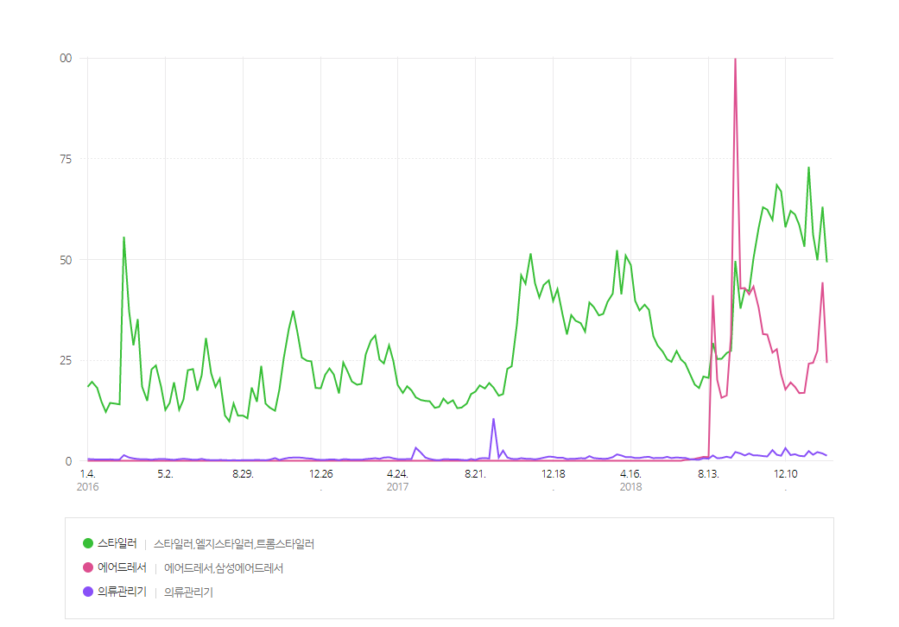
2016-01-18 | 18.10952 | 2018-07-16 | 0.27588 | 2016-01-18 | 0.31749
2016-01-25 | 14.68335 | 2018-07-23 | 0.47932 | 2016-01-25 | 0.32365
2016-02-01 | 12.14339 | 2018-07-30 | 0.729 | 2016-02-01 | 0.29591
2016-02-08 | 14.36585 | 2018-08-06 | 0.98176 | 2016-02-08 | 0.35448
2016-02-15 | 14.19015 | 2018-08-13 | 0.92782 | 2016-02-15 | 0.26817
2016-02-22 | 14.00366 | 2018-08-20 | 41.12787 | 2016-02-22 | 0.30208
2016-02-29 | 55.66943 | 2018-08-27 | 20.1085 | 2016-02-29 | 1.38557
2016-03-07 | 37.15457 | 2018-09-03 | 15.63737 | 2016-03-07 | 0.80298
2016-03-14 | 28.66852 | 2018-09-10 | 16.22921 | 2016-03-14 | 0.58258
2016-03-21 | 35.20028 | 2018-09-17 | 31.26088 | 2016-03-21 | 0.43154
2016-03-28 | 18.44242 | 2018-09-24 | 100.0 | 2016-03-28 | 0.36373
2016-04-04 | 14.88063 | 2018-10-01 | 42.79086 | 2016-04-04 | 0.35448
2016-04-11 | 22.70086 | 2018-10-08 | 42.90337 | 2016-04-11 | 0.24505
2016-04-18 | 23.67492 | 2018-10-15 | 41.35752 | 2016-04-18 | 0.39455
2016-04-25 | 18.42084 | 2018-10-22 | 43.30564 | 2016-04-25 | 0.41767
2016-05-02 | 12.63042 | 2018-10-29 | 38.02074 | 2016-05-02 | 0.41613
2016-05-09 | 14.3751 | 2018-11-05 | 31.49361 | 2016-05-09 | 0.30516
2016-05-16 | 19.48276 | 2018-11-12 | 31.33948 | 2016-05-16 | 0.22656
2016-05-23 | 12.69053 | 2018-11-19 | 26.86373 | 2016-05-23 | 0.3853
2016-05-30 | 15.23203 | 2018-11-26 | 27.73607 | 2016-05-30 | 0.50244
2016-06-06 | 22.50358 | 2018-12-03 | 21.4355 | 2016-06-06 | 0.40226
2016-06-13 | 22.77484 | 2018-12-10 | 17.69184 | 2016-06-13 | 0.2543
2016-06-20 | 17.43908 | 2018-12-17 | 19.4658 | 2016-06-20 | 0.27279
2016-06-27 | 21.20123 | 2018-12-24 | 18.34995 | 2016-06-27 | 0.46545
2016-07-04 | 30.48101 | 2018-12-31 | 16.82412 | 2016-07-04 | 0.24659
2016-07-11 | 21.73142 | 2019-01-07 | 16.87653 | 2016-07-11 | 0.16337
2016-07-18 | 18.35303 | 2019-01-14 | 24.13112 | 2016-07-18 | 0.13871
2016-07-25 | 20.40442 | 2019-01-21 | 24.33765 | 2016-07-25 | 0.19727
2016-08-01 | 11.25564 | 2019-01-28 | 27.28603 | 2016-08-01 | 0.17724
2016-08-08 | 9.8038 | 2019-02-04 | 44.3768 | 2016-08-08 | 0.08939
2016-08-15 | 14.21481 | 2019-02-11 | 24.30066 | 2016-08-15 | 0.16491
2016-08-22 | 11.21403 |  |  | 2016-08-22 | 0.1048
2016-08-29 | 11.22173 |  |  | 2016-08-29 | 0.15566
2016-09-05 | 10.54975 |  |  | 2016-09-05 | 0.15566
2016-09-12 | 18.18349 |  |  | 2016-09-12 | 0.15258
2016-09-19 | 14.64944 |  |  | 2016-09-19 | 0.2281
2016-09-26 | 23.56241 |  |  | 2016-09-26 | 0.17107
2016-10-03 | 14.19786 |  |  | 2016-10-03 | 0.12946
2016-10-10 | 13.18064 |  |  | 2016-10-10 | 0.2805
2016-10-17 | 12.42852 |  |  | 2016-10-17 | 0.65964
2016-10-24 | 17.68876 |  |  | 2016-10-24 | 0.19881
2016-10-31 | 25.39185 |  |  | 2016-10-31 | 0.48086
2016-11-07 | 32.80212 |  |  | 2016-11-07 | 0.73516
2016-11-14 | 37.28095 |  |  | 2016-11-14 | 0.78911
2016-11-21 | 31.7849 |  |  | 2016-11-21 | 0.81069
2016-11-28 | 25.63691 |  |  | 2016-11-28 | 0.76291
2016-12-05 | 24.84163 |  |  | 2016-12-05 | 0.57796
2016-12-12 | 24.69367 |  |  | 2016-12-12 | 0.54251
2016-12-19 | 18.06174 |  |  | 2016-12-19 | 0.30824
2016-12-26 | 18.0417 |  |  | 2016-12-26 | 0.22502
2017-01-02 | 21.32762 |  |  | 2017-01-02 | 0.22964
2017-01-09 | 22.93358 |  |  | 2017-01-09 | 0.31595
2017-01-16 | 21.44321 |  |  | 2017-01-16 | 0.33598
2017-01-23 | 16.73011 |  |  | 2017-01-23 | 0.16645
2017-01-30 | 24.40084 |  |  | 2017-01-30 | 0.36835
2017-02-06 | 22.17375 |  |  | 2017-02-06 | 0.34831
2017-02-13 | 19.67541 |  |  | 2017-02-13 | 0.24043
2017-02-20 | 18.89092 |  |  | 2017-02-20 | 0.28821
2017-02-27 | 19.10669 |  |  | 2017-02-27 | 0.24813
2017-03-06 | 26.43219 |  |  | 2017-03-06 | 0.40842
2017-03-13 | 29.87377 |  |  | 2017-03-13 | 0.51939
2017-03-20 | 31.11909 |  |  | 2017-03-20 | 0.63498
2017-03-27 | 25.13755 |  |  | 2017-03-27 | 0.47778
2017-04-03 | 24.18353 |  |  | 2017-04-03 | 0.78448
2017-04-10 | 28.67623 |  |  | 2017-04-10 | 0.87696
2017-04-17 | 24.76457 |  |  | 2017-04-17 | 0.60262
2017-04-24 | 18.83235 |  |  | 2017-04-24 | 0.39918
2017-05-01 | 16.85341 |  |  | 2017-05-01 | 0.36681
2017-05-08 | 18.51948 |  |  | 2017-05-08 | 0.41459
2017-05-15 | 17.47453 |  |  | 2017-05-15 | 0.42538
2017-05-22 | 15.74988 |  |  | 2017-05-22 | 3.22426
2017-05-29 | 15.08253 |  |  | 2017-05-29 | 1.98357
2017-06-05 | 14.8683 |  |  | 2017-06-05 | 0.81531
2017-06-12 | 14.78045 |  |  | 2017-06-12 | 0.44849
2017-06-19 | 13.14365 |  |  | 2017-06-19 | 0.19881
2017-06-26 | 13.39025 |  |  | 2017-06-26 | 0.14179
2017-07-03 | 15.43855 |  |  | 2017-07-03 | 0.36064
2017-07-10 | 14.2441 |  |  | 2017-07-10 | 0.36064
2017-07-17 | 15.0178 |  |  | 2017-07-17 | 0.31903
2017-07-24 | 13.07122 |  |  | 2017-07-24 | 0.32828
2017-07-31 | 13.21301 |  |  | 2017-07-31 | 0.2281
2017-08-07 | 14.20248 |  |  | 2017-08-07 | 0.13254
2017-08-14 | 16.5652 |  |  | 2017-08-14 | 0.42692
2017-08-21 | 17.18169 |  |  | 2017-08-21 | 0.2096
2017-08-28 | 18.71368 |  |  | 2017-08-28 | 0.58721
2017-09-04 | 17.95077 |  |  | 2017-09-04 | 0.67352
2017-09-11 | 19.31322 |  |  | 2017-09-11 | 0.55176
2017-09-18 | 18.16808 |  |  | 2017-09-18 | 10.56517
2017-09-25 | 16.16756 |  |  | 2017-09-25 | 0.81069
2017-10-02 | 16.56057 |  |  | 2017-10-02 | 2.51529
2017-10-09 | 22.83803 |  |  | 2017-10-09 | 0.80914
2017-10-16 | 23.47147 |  |  | 2017-10-16 | 0.47315
2017-10-23 | 33.78388 |  |  | 2017-10-23 | 0.40688
2017-10-30 | 46.10144 |  |  | 2017-10-30 | 0.64115
2017-11-06 | 43.96529 |  |  | 2017-11-06 | 0.51169
2017-11-13 | 51.51888 |  |  | 2017-11-13 | 0.47624
2017-11-20 | 44.1117 |  |  | 2017-11-20 | 0.34523
2017-11-27 | 40.60539 |  |  | 2017-11-27 | 0.51014
2017-12-04 | 43.65242 |  |  | 2017-12-04 | 0.75828
2017-12-11 | 44.80372 |  |  | 2017-12-11 | 1.02954
2017-12-18 | 39.69915 |  |  | 2017-12-18 | 0.96635
2017-12-25 | 42.63674 |  |  | 2017-12-25 | 0.74595
2018-01-01 | 36.2514 |  |  | 2018-01-01 | 0.76599
2018-01-08 | 31.39497 |  |  | 2018-01-08 | 0.42229
2018-01-15 | 36.18821 |  |  | 2018-01-15 | 0.48548
2018-01-22 | 34.79339 |  |  | 2018-01-22 | 0.50706
2018-01-29 | 34.1846 |  |  | 2018-01-29 | 0.63961
2018-02-05 | 32.09469 |  |  | 2018-02-05 | 0.56255
2018-02-12 | 39.32 |  |  | 2018-02-12 | 1.14513
2018-02-19 | 38.21031 |  |  | 2018-02-19 | 0.67043
2018-02-26 | 36.11731 |  |  | 2018-02-26 | 0.54867
2018-03-05 | 36.49338 |  |  | 2018-03-05 | 0.49165
2018-03-12 | 39.46642 |  |  | 2018-03-12 | 0.52093
2018-03-19 | 41.52089 |  |  | 2018-03-19 | 0.89545
2018-03-26 | 52.31878 |  |  | 2018-03-26 | 1.58284
2018-04-02 | 41.34673 |  |  | 2018-04-02 | 1.31467
2018-04-09 | 50.97637 |  |  | 2018-04-09 | 0.91395
2018-04-16 | 48.61211 |  |  | 2018-04-16 | 0.93707
2018-04-23 | 39.73459 |  |  | 2018-04-23 | 0.67506
2018-04-30 | 37.36263 |  |  | 2018-04-30 | 0.69509
2018-05-07 | 38.77132 |  |  | 2018-05-07 | 0.91549
2018-05-14 | 37.51059 |  |  | 2018-05-14 | 0.97251
2018-05-21 | 30.9665 |  |  | 2018-05-21 | 0.64731
2018-05-28 | 28.62845 |  |  | 2018-05-28 | 0.71667
2018-06-04 | 27.08259 |  |  | 2018-06-04 | 0.70742
2018-06-11 | 25.20536 |  |  | 2018-06-11 | 0.97714
2018-06-18 | 24.58271 |  |  | 2018-06-18 | 0.66581
2018-06-25 | 27.26137 |  |  | 2018-06-25 | 0.83072
2018-07-02 | 25.16838 |  |  | 2018-07-02 | 0.73054
2018-07-09 | 24.1789 |  |  | 2018-07-09 | 0.70588
2018-07-16 | 21.77766 |  |  | 2018-07-16 | 0.39918
2018-07-23 | 18.92021 |  |  | 2018-07-23 | 0.30362
2018-07-30 | 18.06944 |  |  | 2018-07-30 | 0.26817
2018-08-06 | 20.92535 |  |  | 2018-08-06 | 0.61495
2018-08-13 | 20.5909 |  |  | 2018-08-13 | 0.50244
2018-08-20 | 29.27114 |  |  | 2018-08-20 | 1.31621
...

출시 날짜
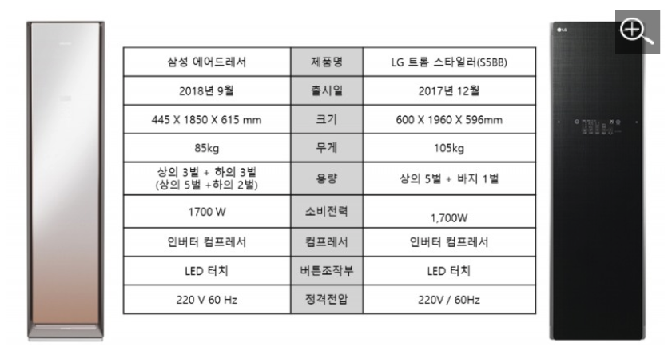

Sheet3
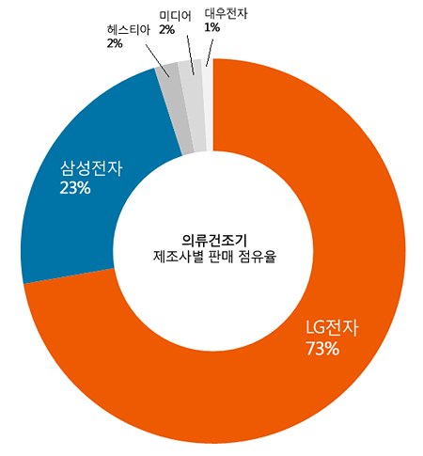
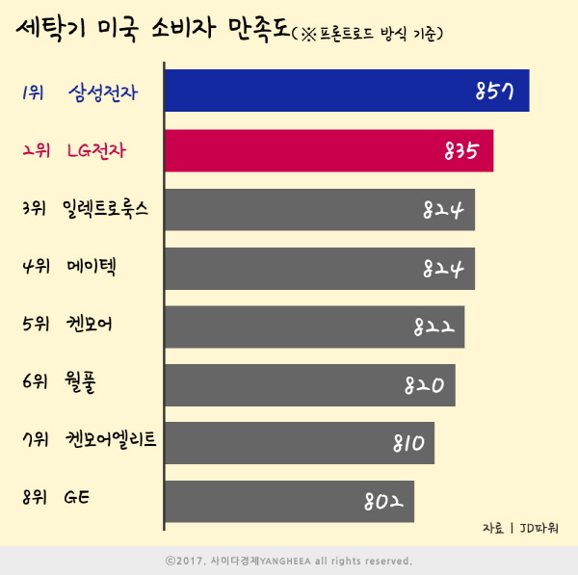
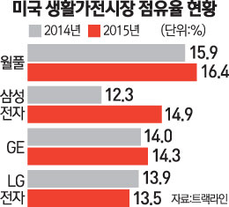
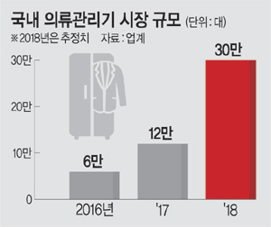
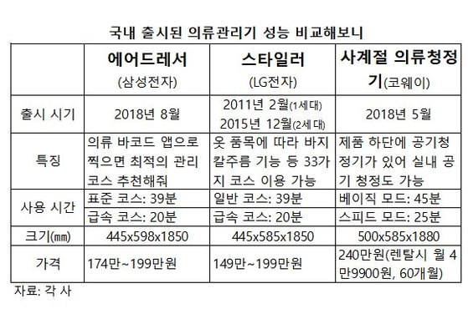

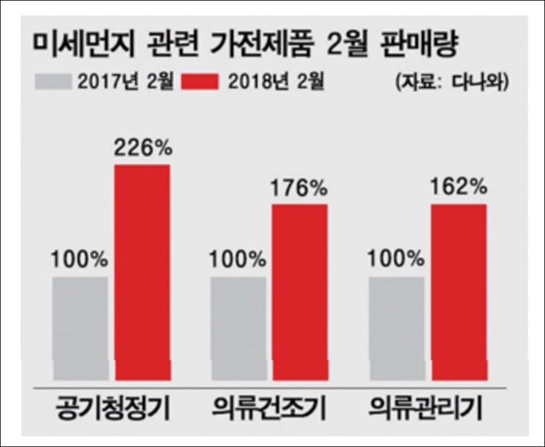

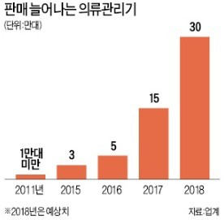
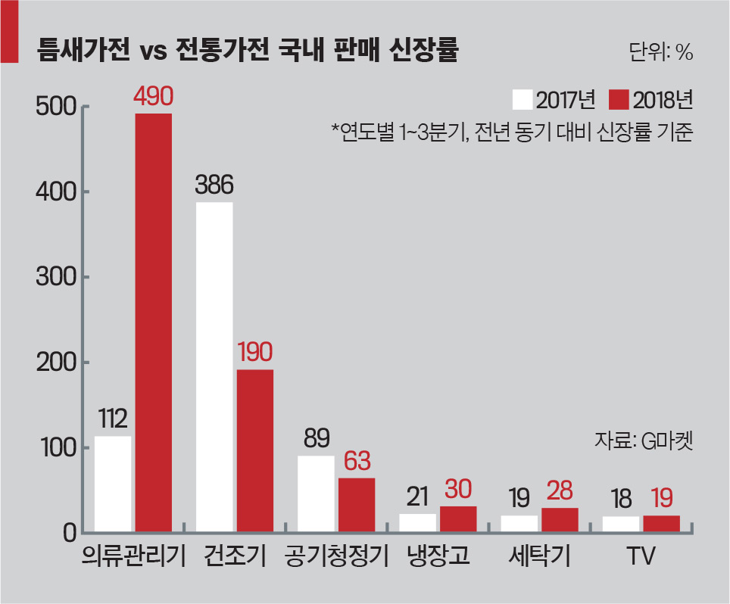

https://jmagazine.joins.com/art_print.php?art_id=323463

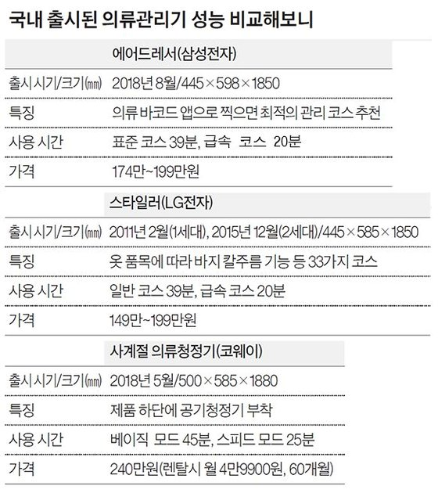

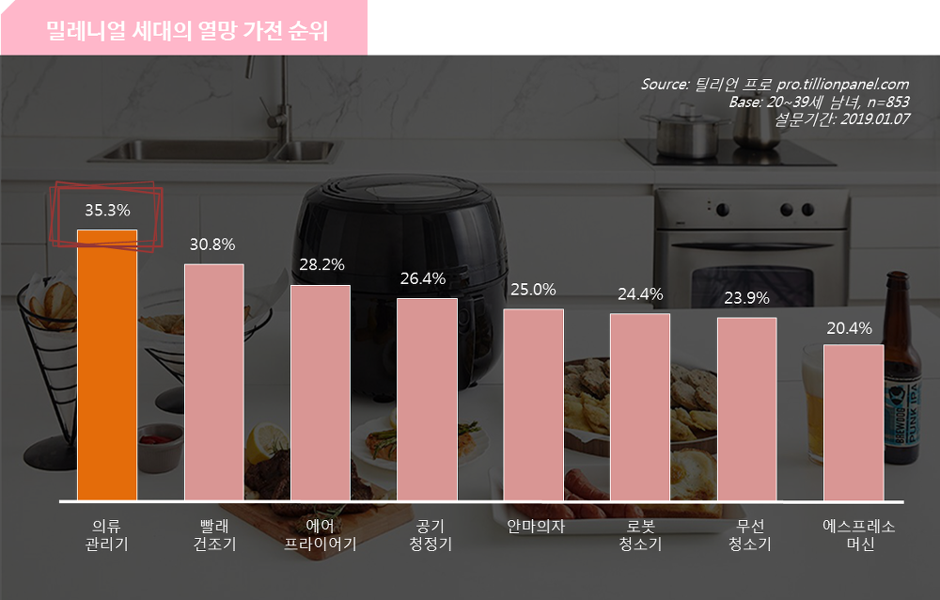

 | 요즘 | https://news.joins.com/article/23011947
 |  |  |  | https://smcncad.com/470
 |  | http://www.e4ds.com/sub_view.asp?ch=31&t=1&idx=9526

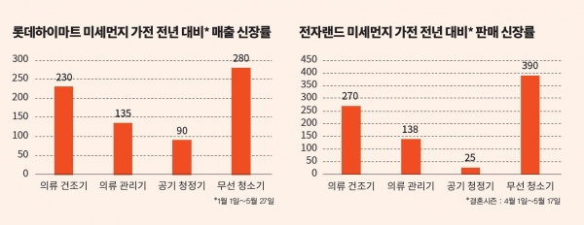

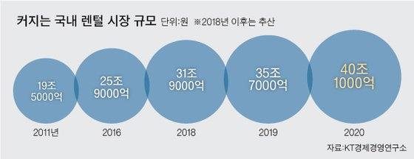

 |  |  | 정연승 단국대 경영학과 교수는 “좋은 상품이나 서비스를 이용하고 싶은 욕구는 있지만, 허리띠를 졸라매야 하는 불황이 일상이 되면서 당장 저렴한 비용으로 이런 욕구를 해소할 수 있는 렌털에 관심을 두게 되는 것”이라고 말했다.

 |  |  | [출처: 중앙일보] 렌탈 사업 공들이는 가전업체…“시장 커지고 안정적 수익 쏠쏠”
 |  |  | https://news.joins.com/article/23134748

 |  |  | 2017 하반기 의류건조기 판매 순위
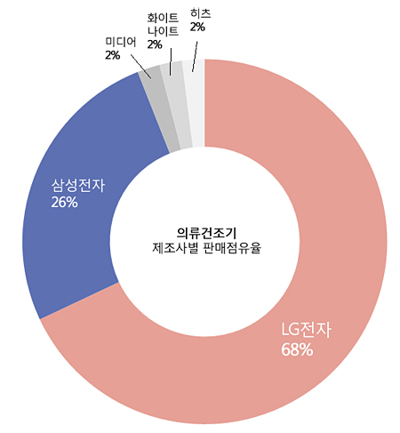
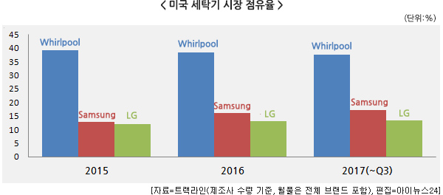

 |  |  | 18년 상반기 의류건조기 판매 점유율

Sheet2
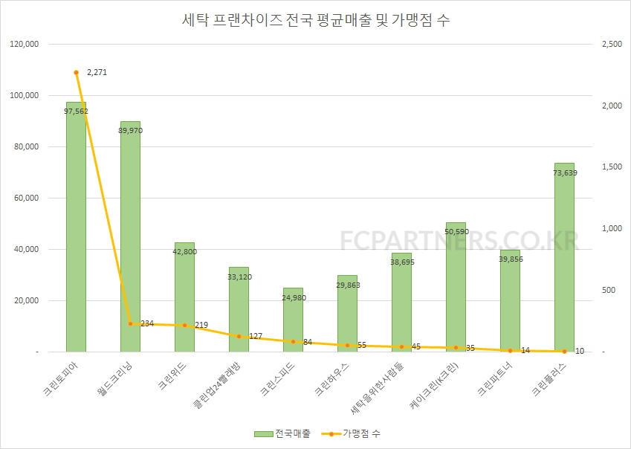
...
http://www.fcpartners.co.kr/board/webboard/view.asp?BulletinNo=43&npage=1&bulletinCode=21&isSecret=0

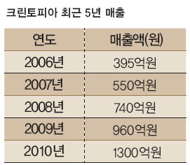
...
 |  |  |  | 교복, 유니폼을 일근 사람, 비즈니스 맨,

 |  |  |  | B2B 하드웨어 제언

 |  |  |  | 왜 비투비일까 - 바디프랜드의 역발상 마케팅에 착안

 |  |  |  | 실질적인 체험이 구매로 연결된 사례

 |  |  |  | 여기서 바디프렌드의 고가, 제품군 성격의 유사함을 빗대어 위 방법이 효과가 있을 것이라 판단
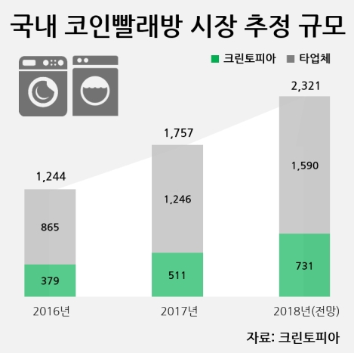
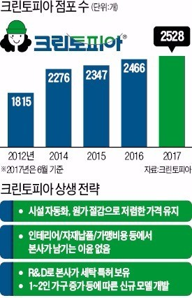
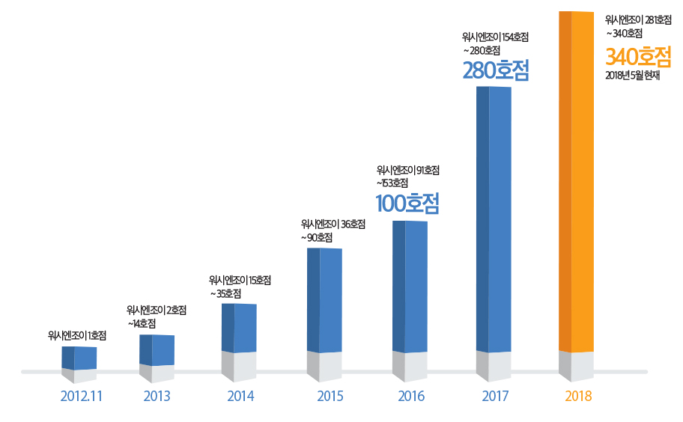
 |  |  |  | B2b - > b2c

 |  |  |  | 최종소비자에게 방사형으로 수요를 확대할 수 있을 것이라 판단

 |  |  |  | 1.1.1. 빨래와 드라이클리닝의 연관성;

 |  |  |  | 어떻게 갖고 와서 이를 어떻게 데이터를 종류별로 놓고

 |  |  |  | 이를 파이선, 또는 일러스트로 시각화하였습니다

 |  | http://news.hankyung.com/article/2017101124481

http://www.newstap.co.kr/news/articleView.html?idxno=70217

 |  |  | https://www.google.com/search?newwindow=1&biw=1242&bih=562&tbm=isch&sa=1&ei=7PlsXLLmCfK4mAXYuIso&q=%ED%95%9C%EA%B5%AD+%EC%BD%94%EC%9D%B8%EB%B9%A8%EB%9E%98%EB%B0%A9+%ED%98%84%ED%99%A9&oq=%ED%95%9C%EA%B5%AD+%EC%BD%94%EC%9D%B8%EB%B9%A8%EB%9E%98%EB%B0%A9+%ED%98%84%ED%99%A9&gs_l=img.3...2024727.2029425..2029576...1.0..0.121.3428.16j18......1....1..gws-wiz-img.......0j0i24.y4Llq_mfW_s#imgrc=aX4FdIqHVNGzXM:
 |  |  | 위시앤조이
 |  |  | http://washenjoy.co.kr/_news/%EC%9B%8C%EC%8B%9C%EC%97%94%EC%A1%B0%EC%9D%B4-%EB%9D%BC%EC%9A%B4%EC%A7%80-%EC%84%B8%EC%83%81-%EC%96%B4%EB%94%94%EC%97%90%EB%8F%84-%EC%97%86%EB%8A%94-%ED%94%8C%EB%9E%98%EA%B7%B8%EC%8B%AD-%EC%8A%A4/

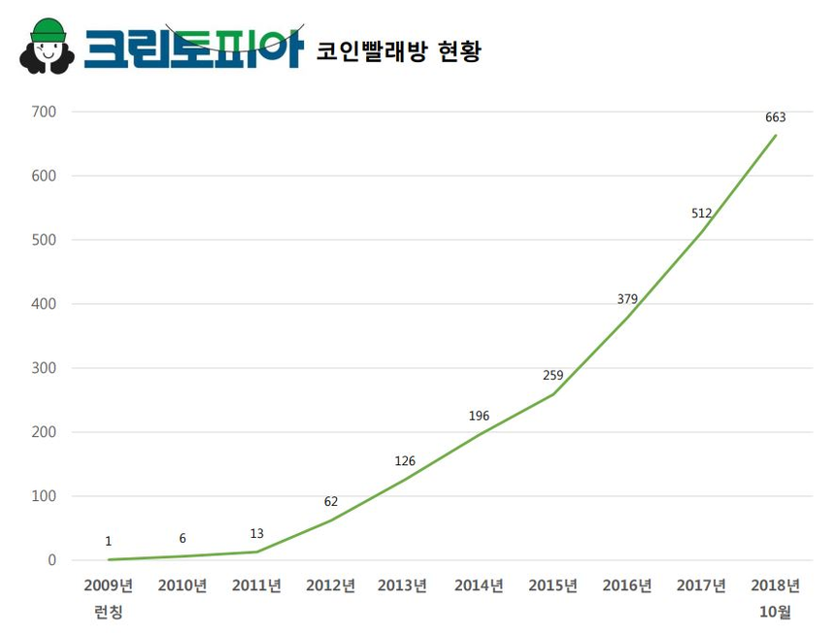
...
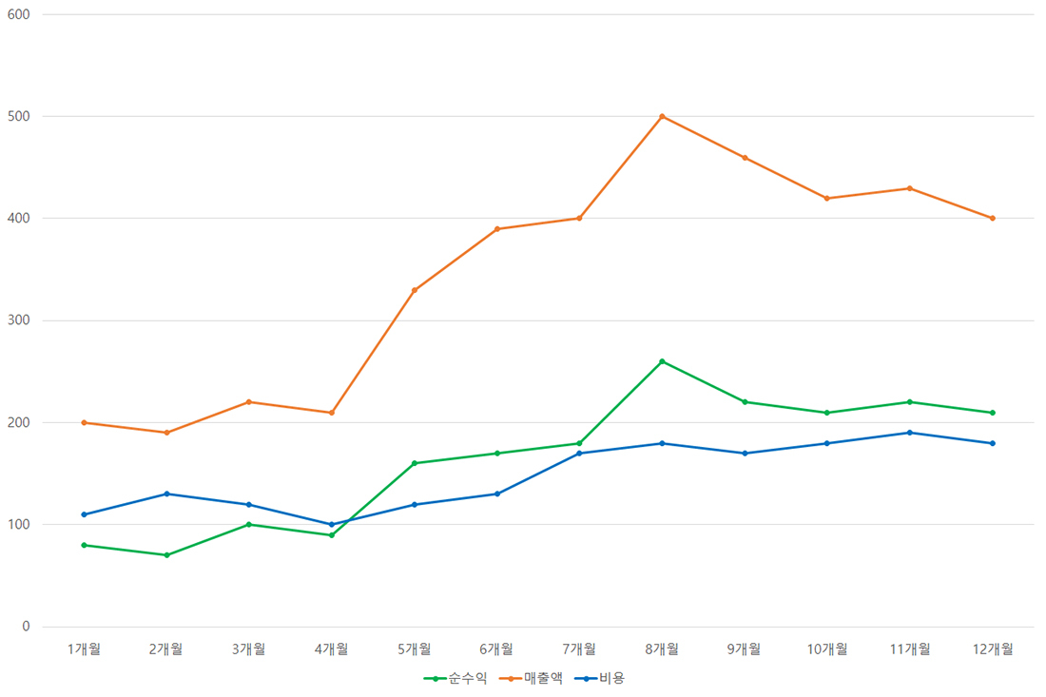

 |  |  | http://www.sisajournal-e.com/news/articleView.html?idxno=190261

 |  |  | https://happyhaja.com/239

 |  |  | http://www.fcpartners.co.kr/main/default.asp

 | http://www.washfresh.kr/page/sub01_01

 | http://www.koreacla.com/found/laundry

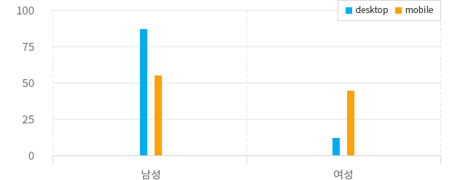

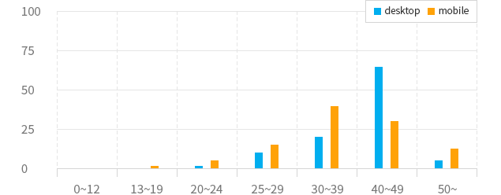

 | http://www.washfriends.com/sub/13.php

 | https://deskgram.net/p/1941215474004066989_3492355068

